מפגש 1
ניתוח מידע עסקי ממוחשב - Excel - עם שייקה: סמסטר 2025א, מפגש 1 |  |  |  |  |  |  | 2025-03-04

מנהלות:
הקורס עוסק ב-Excel, החל מהבסיס ועד לרמה סבירה של ניתוחים בסיסיים.
הקורס מבוצע במתכונת מקוונת - מפגשים חיים (שגם יוקלטו) איתי, לצד התקדמות עצמאית שלכם במערכת הסילה.

כל בוחן ניתן יהיה לביצוע 3 פעמים, כאשר מענה נכון על 4 שאלות בכל בוחן - יוביל לקבלת ציון 100 בבוחן.
הקורס מתחיל בהיבטים מאד טכניים - של ״מה זה גיליון Excel״ בכלל, ורק אז צולל פנימה לעולם הנוסחאות והמידע.
כל התכנים הכתובים של מפגשי התמך - יוקלדו ויסוכמו על ידי באופן מלא ועולה לאתר עד לסוף היום.
כמו כן - מעבר לתרגילים במערכת ה - Sylla - אוסיף גם תרגילים לאחר כל מפגש עם פתרון מלא לתרגול עצמי.
זה מאד חשוב! מדוע?
משום שהבחנים והשאלות ב-Sylla שואלים בעיקר על העקרונות / התאוריה / הכלים.
היישום עצמו - שיהיה חלק המרכזי במבחן - חייב להתבצע ב-Excel. |  |  |  |  | לומדים גם מהמפגשים והאקסל המרכז הזה, וגם מהסילה
*תמיכה -* אם סטודנטים נתקלים בבעיה טכנית בסילה יש להפנות אותם לתמיכה. הפרטים מופיעים באתר - כתובת המייל sylla@webacademix.co.il או בטלפון 03-9151151, בימים א-ה בין השעות 09:00-16:00

הבחינה עצמה
הבחינה מורכבת מ-20 שאלות אמריקאיות (רבות ברירה). |  |  |  | הבחינה ״רגילה״ - לא על גבי מחשב.
חלק מסוים מהשאלות יכול להיות תיאורטי (לגבי זיהוי סוג הכלי או סוג הפונקציה לביצוע פעולה מסוימת),
אבל רוב השאלות תהיינה ״מעשיות״ = מציגים צילום מסך של Excel, ויש לבחור באפשרות הנכונה כדי לבצע פעולה
מסויימת.

ההבדל שבין הבחינה ל-Skillset
בשונה ממבוא למערכות מידע, שהוא קורס תיאורטי, כאן הקורס הוא יישומי לגמרי. במיוחד למי שאין לו רקע משמעותי
ב-Excel, הקורס נותן כלים פרקטיים חשובים מאד לשוק העבודה.
כי ״ללמוד למבחן״ = זה ״דפוק״ במובן זה שאני רוצה לצאת מהקורס כשאני מניב ממנו את המיטב - כשאני יוצא
החוצה לריאיון עבודה, אני יודע בדיוק מה להסביר ומה לעשות ואיך לפתור בעיות וניתוחים בסיסיים.
זו גם הסיבה שאני אעמול בנפרד על עוד תרגילים / יישומים / חומרים שיעזרו לכם להתנסות בהקשרים רלוונטיים
לאורך הסמסטר.

חומרי הקורס
לצד החומרים שבסילה, חומרי המפגשים שלנו ירוכזו בקובץ Excel אחד (הנוכחי), שכל שיעור בו יופיע בגיליון נפרד.
החומרים והשאלות שבסילה - רלוונטיים מאד גם ללמידה וגם לבחינה, אך אינם מייצגים את החומר העיקרי עליו
תבחנו ומדוע? כי הסילה מציגה עקרונות ברמה בסיסית / מושגית (בהחלט חלק מהמבחן - חלק לא גדול) והמטרה שלנו
היא בסופו של יום (ובזה נתמקד במפגשים) היא לדעת ליישם, לפתור בעיות, לעבוד תכל׳ס.

מכאן נתחיל את התוכן המקצועי

יחידות 1-2: Excel - מי אתה, מה אתה, כיצד אתה בנוי

תוכנת Excel - כוללת ״טבלה אינסופית״.
כלומר היא כוללת ״הכנה״ לתיעוד ועיבוד נתונים בטבלאות - שהן בדרך כלל הכלי לעיבוד ותיעוד נתונים
בעולם מערכות המידע.

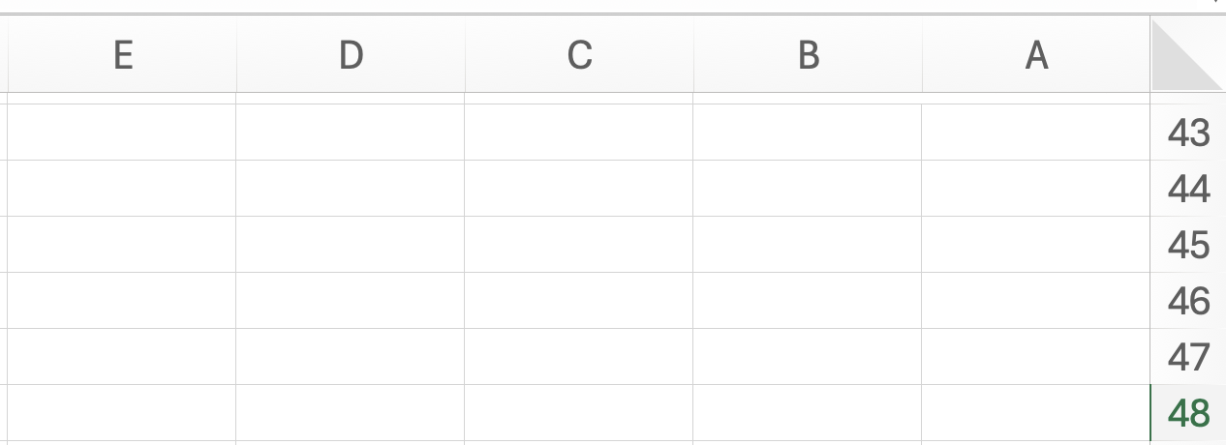
 |  | עמודות (באותיות ABC): נקראים גם ״שדות״
 |  |  |  |  |  |  | טיפ:
 |  |  |  |  |  |  | שינוי כיוון הגיליון -
 |  |  |  |  |  |  | עברית (מימין לשמאל)
 |  |  |  |  |  |  | מול אנגלית (משמאל לימין)
 |  |  |  |  |  |  | ולהפך:
שורות |  |  |  |  |  |  | פריסת עמוד או Page Layout
C46
נקראות גם |  |  |  |  |  |  | ואז לחיצה על:
״רשומות״
במספרים

כאשר משלבים את אות העמודה (משמאל) ואת מספר השורה (מימין), למשל: C46, עוסקים בתא ספציפי - יחידת נתונים.

הדגמה - טבלת נתונים ראשונית באקסל, שורה, עמודה, ותא

חברת ״דניאל״ בע״מ עוסקת בחימום נקניק לארגונים גדולים. לפניכם טבלת נתונים שהתקבלה לגבי מכירות
החברה וערכים נוספים:

שם הלקוח | יח׳ נקניק | סך המכירה | סכום שנגבה | יתרה לתשלום
דין מעיים | 70 | 40000 | 40000
שיר נקניקים | 80 | 30000 | 23000
ירין צ׳וריסוס | 120 | 28000 | 22000
הראל ניטריט | 200 | 42000 | 14000
מעיין על האש | 150 | 38000 | 35000

שאלת מבוא 1
מהו התא שבו מופיע סכום המכירה ל״דין מעיים״ (כיצד נפנה לערך המוצג בתא הצהוב)?
א. C66
ב. 66C
ג. תשובות א ו-ב נכונות, כי שתיהן כוללות גם את אות העמודה וגם את מספר השורה
ד. C
ה. כל יתר התשובות שגויות

התשובה: א. כל תא מוגדר כיחידת מידע העומדת בפני עצמה, שהפניה אליה (״הכתובת שלה״) מורכבת מהאות של
העמודה הרלוונטית (משמאל), ומימינה - המספר של השורה המתאימה.

שאלת מבוא 2
מה הקטע לבנות טבלה כזו ב-Excel? הרי אפשר לבנות טבלה כזו גם ב-Word! |  |  |  |  |  | בגסות: וורד מטומטם ועוסק בטקסט והצגה בלבד

ב-WORD אורך הטבלאות מוגבל - לאור הפיצול לעמודים. ב-Excel, הצגת הטבלה היא רציפה, ומאפשרת שימוש
בנתונים רבים. אנחנו בקורס שלנו ננתח בעיקר טבלאות קטנות (כדי שיהיה קל לראות אותן בעין ולהבין) אך ברמה
העסקית ברור שצריך לעבד נתונים רבים, ו-Excel עוזר בכך.
ב-WORD הטבלה היא ״טיפשה״. מאד קשה להכווין לתא ספציפי שלה (כי אין כתובות - הגדרות שורה ועמודה
לפי אות ומספר) ויותר מזה - לא ניתן לבצע פעולות על ערכי התאים.
נדגים. נניח שבטבלה להלן אני רוצה לדאוג לחשב את היתרה לתשלום, שהיא ההפרש הפשוט בין סך המכירה
לבין הסכום שנגבה. ב-Excel אפשר לייצר את הקשר החיוני בין הערכים, כדי לאפשר חישוב זה באופן אוטומטי.

כדי להראות באופן מאד בסיסי את החישובים האפשריים ב-Excel, נעתיק לכאן את הטבלה המקורית מלמעלה.
נניח שבטבלה הזו נרצה לחשב את היתרה לתשלום שהיא ההפרש בין סך המכירה לסך הסכום שנגבה עבור כל לקוח.

שם הלקוח | יח׳ נקניק | סך המכירה | סכום שנגבה | יתרה לתשלום
דין מעיים | 70 | 40000 | 40000 | 0
שיר נקניקים | 80 | 30000 | 23000 | 7000
ירין צ׳וריסוס | 120 | 28000 | 22000 | 6000
הראל ניטריט | 200 | 42000 | 14000 | 28000
מעיין על האש | 150 | 38000 | 35000 | 3000

להלן אפשרויות רישום הפעולה:
א. יש לבצע חישוב ידני (במחשבון) של ההפרש, ואז להקליד אותו בעמודת ״יתרה לתשלום״.
ב. יש לבצע הפניה לתא C98, לרשום סימן מינוס (הפרש) ואז הפניה לתא D98.
ג. יש לבצע סיכום ידני של הנתונים של סך המכירה בתוספת הסכום שנגבה- במחשבון.
ד. כל יתר התשובות שגויות.

התשובה הנכונה: ב.
ברגע שלוחצים על סימן ״=״ אקסל יודע שמבצעים פעולה חישובית, ואם לאחר מכן רושמים C98-D98
אקסל גם יודע שמדובר בחישוב ההפרש בין שני ערכים אלו.
בנוסף, את הנוסחה הזו אפשר לשכפל / לגרור כלפי מטה; כדי לבצע חישוב דומה של ההפרש עבור
הלקוחות הבאים. כדי לעשות זאת מרחפים עם הסמן מעל הפינה השמאלית התחתונה של התיבה,
ואז לוחצים על הלחצן השמאלי, וגוררים כלפי מטה.

 |  |  |  |  |  |  | קליק עם העכבר על הנקודה הירוקה, ומבלי לעזוב -
 |  |  |  |  |  |  | גרירה כלפי מטה - ייצר שכפול של הנוסחה עבור
 |  |  |  |  |  |  | ערכי השורות הבאות.

תרגול נוסף ״ברמת מבחן בסיסית״
לפניכם נתונים בדבר המחירים של מוצרים שונים לפני משלוח, עלות משלוח ועמודה לעלות כוללת.

מוצר | מחיר לא כולל משלוח | עלות משלוח | עלות כוללת
נקניק תה | 50 | 14
נקניק מסריח | 80 | 19
נקניק סויה | 120 | 23
נקניק תורכי | 140 | 57
נקניק שייקה | 10 | 3

נדרש: מהי הנוסחה שתירשם בתא D129 ואשר תתאפשר גרירתה כלפי מטה, על מנת להשלים בצורה נכונה את הערכים
בעלות הכוללת (שהיא המחיר בתוספת עלות המשלוח)?

א. B129+C129
ב. 50+14
ג. | =129B + 129C
ד. | =B129 + C129
ה. תשובות ג ו-ד נכונות
ו. תשובות א, ג ו-ד נכונות

פתרון מפורט:
באופן כללי, כל פעולה שדורשת חישוב ו/או הפניה לתאים אחרים, דורשת התחלה של רישום של סימן = (לכן פוסלים את א).
הפעולה הספציפית שעלינו לבצע כאן - דורשת הפניה לסיכום הערכים של מחיר ועלות משלוח.
המחיר נמצא בתא B129 ועלות המשלוח בתא C129. ביניהם צריך לחבר, וחשוב לשמור על אופן רישום התא (האות משמאל, המספר מימין).
זה אומר שרק התשובה ד נכונה.

סיכום ביניים של ההדגמה:
ה-Excel הוא תוכנה ״חכמה״ שמתייחסת לטבלת נתונים באופן שמאפשר הפניה מדויקת לערכים בטבלה;
וכן לבצע מגוון רחב של חישובים ועיבודים על הנתונים בטבלה.
זאת בשונה מ-WORD שמתייחס לטבלה כאל טקסט ״טיפש״.

מושגי יסוד בסיסיים נוספים בהגדרות קובץ Excel

תא: | ערך בסיסי ספציפי, שמוגדר כשילוב של אות (עמודה) ושורה (מספר) כגון תא G128.
משבצת | ערך תא ספציפי כזה יכול לעמוד בפני עצמו או לעבוד יחד עם תאים אחרים בנוסחה או חישוב.

עמודה: | רצף תאים אנכי לאורך גיליון (או: כל התאים בכל השורות בעמודה מסוימת).
אנכי
שורה: | רצף תאים אופקי לאורך גיליון (או: כל התאים בכל העמודות בשורה מסוימת).
אופקי
גיליון: | כשאני פותח קובץ Excel, נפתח לי אוטומטית גיליון אחד או מספר גיליונות. |  |  |  |  | באנגלית - גיליון Sheet
 | כל גיליון הוא כעין ״מחברת״ נפרדת, להזנת נתונים.
 | שמות הגיליונות מופיעים בחלק הימני התחתון של המסך (או השמאלי, אם ברירת המחדל
 | היא אנגלית) וניתן לעבור ביניהם בקלות על ידי לחיצה על שם הגיליון המתאים.
 | הנה דוגמא מהקובץ שלנו - שכרגע יש בו 3 גיליונות שונים, אחד לכל מפגש.

חוברת עבודה: | קובץ אקסל שלם (Workbook) - יכול לכלול, כמובן, כמה גיליונות וכמובן הרבה מאד שורות / עמודות / תאים.

הגדרות שקשורות לאופן הזנה / כתיבה ב-Excel:

מצב Ready: |  | בגיליון העבודה, בפינה השמאלית התחתונה, קיים סטטוס שמשתנה בעקבות פעולות
 |  | שמבצעים. סטטוס של Ready (או בעברית ״מוכן״) משמעו - שלחצתי על תא כלשהו בגיליון, והוא זמין
 |  | להזנת נתונים/פעולות. אם כבר קיים מידע בתא, הזנה לתוכו במצב Ready תמחק את הקיים.

מצב Enter: |  | כשאנו מקלידים או מזינים נתונים לתא שאין בו מידע קודם - הסטטוס משתנה ל-Enter.

מצב Edit: |  | קיים מלל / נתון בתא - ורוצים להוסיף לו (בלי למחוק). נבצע דאבל קליק על התא
 |  | מוביל לאפשרות עריכת המלל (לא מחיקה / דריסה).

חשיבות סרגלי הכלים ב-Excel:
רצועה / Ribbon של כלים: |  | ה-Ribbon מייצג את החלק העליון בתפריטי קובץ ה-Excel שכולל סימנים ויזואליים
 |  | אייקונים - המהווים קיצורי דרך למגוון פעולות (נלמד בהדרגה בהמשך).

מספר תרגילים חביבים בנושא

שאלה 1
ירין מרחבי מעוניינת שדניאל ישלח לה במייל את קובץ האקסל שבו סיכם את השיעור. לטענתה, שי חופר מאד,
ולא ניתן להבין כלום מקובץ האקסל שהוא פרסם. במלים אחרות, ירין ביקשה:
א. את גיליון העבודה של דניאל
ב. את חוברת העבודה של דניאל
ג. את התא של דניאל
ד. את הStorage של דניאל
ה. כל התשובות האחרות שגויות

התשובה הנכונה: ב. בהתאם להגדרות, חוברת עבודה (Workbook) היא המונח המקצועי המייצג קובץ Excel שלם.

שאלה 2
לפניכם מספר טענות:
טענה 1: בכל גיליון Excel יכולים להיות לכל היותר 20,000 תאים של נתונים.
טענה 2: כאשר אני מזין נתונים לתא ב-Excel הסטטוס שלו במהלך ההזנה יהיה Ready
טענה 3: כאשר אני רוצה לפתוח בתוך קובץ קיים טבלת אקסל ״נקייה״ חדשה לגמרי (בלי שום דבר מעליה / מתחתיה), מדובר בפתיחת חוברת
עבודה חדשה
טענה 4: כאשר אני רוצה לפתוח בתוך קובץ קיים טבלת אקסל ״נקייה״ חדשה לגמרי, מדובר בפתיחת גיליון
עבודה חדש

הטענה / הטענות הנכונה / הנכונות:
א. טענה 1 בלבד
ב. טענות 1 ו-2
ג. טענה 2 בלבד
ד. טענות 2 ו-3
ה. טענה 4 בלבד

פתרון:

טענה 1: | בגיליון Excel ניתן לכלול הרבה יותר מ-20,000 תאים.
שגויה | בכל מקרה: לא תצטרכו בשום פנים ואופן לזכור בעל פה לבחינה כמה תאים אפשריים במקסימום.
 | טיפ ממני - מיד כשאתן רואות טענה כזו תוכלו לשלול אותה.
טענה 2: | מצב Ready מוגדר בתור מצב שבו אנו מקליקים (קליק אחד) על תא ספציפי, והתא מוכן להזנת נתונים.
שגויה | מצב Ready איננו מייצג מצב של הזנה - אתה לא ״מקליד״ - אלא ״מוכנים״ להקלדה.
 | לעומת זאת, המצב שבו מקלידים (במהלך ההזנה) הוא מצב Enter.
טענה 3: | חוברת עבודה = Workbook היא קובץ אקסל ״שלם״. אם אני רוצה לפתוח בתוך קובץ קיים גיליון חדש,
שגויה | לא מדובר בחוברת עבודה חדשה, משום שלא דנים פה בקובץ חדש.

טענה 4: | נכונה. לפתוח טבלה / משטח עבודה נקי חדש באותו קובץ משמעו - להוסיף גיליון חדש / לפתוח גיליון חדש בקובץ.

המשמעות היא שרק טענה 4 נכונה, התשובה ה.

שאלה 3
לפניכם טבלת נתונים שהכין מאור לעבודתו החדשה בתור מחמם נקניק ראשי בבנק הפועלים:

 | מס׳ עובד | מס׳ חימומי נקניקים | סניף
 | 5 | 70 | אור יהודה = הפסקה בלי עיר
 | 18 | 48 | נתיבות
 | 29 | 38 | כפר סבא
 | 33 | 29 | כפר קרע
 | 49 | 39 | חדיד
 | 102 | 14 | פיטוסי
 | 184 | 11 | מעוז הגזורים

לפניכם מספר טענות:
טענה 1: אם נצביע על תא D243 (קליק אחד על התא) ונתחיל לרשום, המלל המקורי בתא ״אור יהודה״ יימחק
טענה 2: אם נלחץ דאבל קליק על תא D243, ונתחיל לרשום, המלל המקורי בתא ״אור יהודה״ יימחק
טענה 3: אם נרצה להעתיק את הטבלה ל״שטח עבודה״ חדש ונקי באותו קובץ Excel (כדי שנשאר באותו קובץ אבל לא יוצג כלום מסביב לטבלה), נפתח תחילה גיליון חדש
טענה 4: דרך אפשרית לסכום את חימום הנקניק בסניף אור יהודה ובסניף מעוז הגזורים היא באמצעות כתיבת הנוסחה |  |  |  |  |  |  |  |  | =C243:C249

דונו בנכונות כל אחת מהטענות:
טענה 1 - נכונה: אם אני מבצע קליק אחד, אני במצב Ready. ואם אני במצב Ready, כתיבה ״תדרוס״ את הערכים המקוריים. |  |  |  |  |  |  |  |  | מסקנה:
טענה 2 - שגויה: אם נלחץ דאבל קליק על התא, אני במצב Enter. ואם אני במצב Enter, כתיבה תוסיף לערך ולא תדרוס אותו. |  |  |  |  |  |  |  |  | טענות 1 ו-3 נכונות
טענה 3 - נכונה: ״שטח עבודה חדש ונקי״ = משטח עבודה חדש שאין בו נתונים נוספים באותו קובץ = גיליון חדש באותו קובץ.
טענה 4 - שגויה: אמנם, בהחלט ניתן לסכום ערכים שונים באמצעות הפניה. אלא שההפניה לחיבור צריכה להיות: |  |  |  |  |  |  |  | ,=C243+C249

טיפים להזנת נתונים ב-Excel

הרחבות: | במידה ורוצים להרחיב שורה / עמודה, אפשר לעשות זאת בכמה דרכים.
 | נניח למשל שכללתי בטבלה מסוימת את התיאור הבא: |  |  |  |  |  |  | מק״ט | מחיר מכירה ליחידה לפני מע״מ | מחיר מכירה ליחידה כולל מע״מ
ידנית: | אפשר לגשת לשורה העליונה של העמודות, לעמוד על הגבול בין עמודה J לעמודה K, להקליק על
 | הגבול - ואז לגרור אותו שמאלה ובכך להרחיב את העמודה ״ידנית״. |  |  |  |  |  |  |  | שי הלך לגן היום איזה כיף לו | וגם דליה הלכה לגן איזה בלגן
 | בהתאם, אם נמצאים על הקו המפריד בין שורות וגוררים אותו מעלה / מטה, מרחיבים / מצמצמים
 | ידנית את גובה השורה.
אוטומטית: | לעמוד על הגבול בין העמודות / השורות, וללחוץ דאבל קליק. במצב כזה, Excel יבצע אוטומטית
 | הרחבה כדי להכיל את הערכים בעמודה.
מדויקת: | לוחצים על הלחצן הימני בכותרת העמודה, בוחרים ב״רוחב עמודה״ (Column Width) - תפתח אפשרות
 | להזין רוחב מדויק.
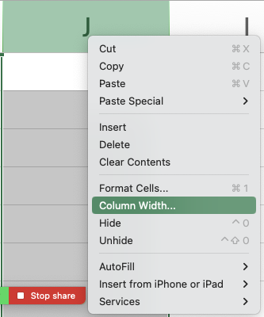

מעבר תאים: | כדי לעבור / לזוז בין תאים באמצעות המקלדת, עליי לוודא שסיימתי את ההקלדה בתא ואני במצב
 | של Ready. המעבר אפשרי באמצעות החיצים או באמצעות לחיצה על Tab (מעבר לעמודה הבאה)
 | או Shift Tab (מעבר לעמודה הקודמת).
 | במקום חץ למטה - אפשר להשתמש ב - Enter ובמקום חץ למעלה - Shift Enter.

השלמה אוטומטית: |  | נניח שאני רושם את כל המוצרים שמכרתי בתקופה מסוימת בטבלה הבאה:

 |  | שם המוצר | כמות
 |  | נקניק | 10
 |  | אייפון | 2
 |  | מלפפון | 4
 |  | נקניק

 |  | לאחר שרשמתי ״נקניק״ בפעם הראשונה, כשרציתי להזין שוב ״נקניק״ בשורה
 |  | אחרת באותה עמודה, לחצתי רק על ״נ״ ואקסל מנסה להשלים לי את המילה לערך
 |  | השלם בהתאם למה שהוזן קודם.
 |  | אפשר להתנגד להשלמה האוטומטית על ידי המשך הקלדה (וכך דורסים את ההצעה
 |  | באקסל בסימון הירוק).

הוספת שורה ועמודה: |  | פורמלית הדרך הקלה ביותר היא ללחוץ על כותרת השורה / העמודה באמצעות
 |  | קליק ימני, ולבחור ״הוספה״ (Insert).
 |  | דרך יותר טריקית ומגניבה היא
 |  | ללחוץ על מספר השורה מצד ימין, ואז:
 |  | ללחוץ על CTRL ובלי לעזוב על SHIFT ועל + (הפלוס בשורת המספרים)
 |  | או במקבוק (אם אתה עשיר): CMD ואז SHIFT ו- +.
 |  | מחיקת שורות מהירה מבצעים עם CMD ומינוס במק, או CTRL ומינוס במחשב רגיל.

סיכום ביניים ותדריך:
במפגש בסיסי מאד זה נחשפנו למבנה של קובץ ה - Excel. למדנו על הגדרות בסיסיות של שורה, עמודה, הפניות בסיסיות,
וביצענו פעולות חישוביות ראשוניות.
הראינו כיצד אפשר להזין ערכים, לדרוס ערכים, וכיצד אפשר לבצע שינויים בסיסיים ברוחב / גובה שורות ועמודות,
והוספה / מחיקה של שורות אלו.


יחד עם התדריכים ליח׳ 1 + 2 בסילה, ניתן וצריך לפתור אותן (ואת בחניהן) עד ליום א׳ הקרוב (אני בוחן אפשרות הארכה
ואעדכן בהתאם).

תרגילים נוספים של סוסים |  |  | דיגידן דיגידן

שאלה 1
לפניכם מספר טענות:
טענה 1: באמצעות ה - Ribbon ניתן לשנות את גודל הגופן, אך לא ניתן לשנות את צבעו
טענה 2: באמצעות לחיצה על שורה מסוימת, קליק ימני, ואז על הוספה / Insert, תיווצר עמודה חדשה
טענה 3: כאשר בתא מסוים יש ערך קיים, לחיצה כפולה על התא והתחלת כתיבה - תוביל לאובדן המידע בתא

הטענה / הטענות הנכונה / הנכונות:
א. טענה 1 בלבד
ב. טענה 2 בלבד
ג. טענות 1 ו-2
ד. טענה 3 בלבד
ה. הכל שטויות אכלו נקניק בקמפוס

פתרון מפורט:
טענה 1 - שגויה. ה-Ribbon (רצועת הכלים / סרגל הכלים) כולל בין היתר מגוון רחב של אפשרויות עיצוב בסיסיות, כולל שינוי גופן וצבע.
טענה 2 - שגויה. אם לוחצים על שורה מסוימת, קליק ימני - נפתח תפריט שמאפשר הוספת שורה חדשה, לא עמודה חדשה.
טענה 3 - שגויה. דאבל קליק (לחיצה כפולה) מכניס אותנו למצב עריכה Edit בתא שיש בו מידע קיים, זה אומר שכתיבה תוסיף את ההקלדה למידע בתא, ולא תדרוס / תמחק.
לכן התשובה הנכונה היא ה (כל הטענות שגויות - יש לאכול נקניק בקמפוס).

שאלה 2
לפניכם טבלת נתונים בחברת ״נועם חימום נקניק״ בע״מ:

 | חברה | מספר המסיבות | הכנסה | הוצאה | רווח
 | נייקי | 2 | 90000
 | אפל | 3 | 150000
 | טבע | 4 | 180000
 | בנק הפועלים | 7 | 120000
 | פרס | 80 | 800000

לפניכם מספר טענות:
טענה 1: אם ידוע שההוצאות בגין כל מסיבה הן 20% מגובה ההכנסה, ניתן לחשב את ההוצאה בחברת נייקי
באמצעות הביטוי: |  | D358*0.2
טענה 2: אם ישלימו את הערכים המספריים בעמודת ההוצאות, ניתן לחשב את הרווח מחברת אפל באמצעות
הביטוי: D359-E359
טענה 3: אם ישלימו את הערכים המספריים בעמודת ההוצאות, ניתן לחשב את הרווח מחברת פרס באמצעות
הביטוי: | ,=D362-E362

הטענה / הטענות הנכונה / הנכונות:
א. טענה 1 בלבד
ב. טענות 1 ו-3
ג. טענות 2 ו-3
ד. טענה 3 בלבד
ה. כל הטענות שגויות

פתרון מפורט:
טענה 1 - שגויה. למרות שהביטוי נכון עקרונית, הרי שכדי לבצע חישוב, נדרש לסמן = לפני הביטוי הכתוב.
טענה 2 שגויה - מאותה הסיבה, היעדר סימן = לפעולה חישובית.
טענה 3 - נכונה. היא בהחלט מחשבת את ההפרש עבור חברת Apple בין ההכנסות להוצאות (שזה הרווח)
ודואגת להתחיל בסימון = שמצביע על פעולה חישובית.

התשובה הנכונה: ד.

שאלה ממבחן אמיתי


טענה 1 - נכונה כמובן. Workbook זה קובץ אקסל.
טענה 2 - נכונה גם כן. לפי הגדרת התא ואופן ההפנייה אליו, יש חשיבות לסדר (אות העמודה משמאל למספר השורה).
טענה 3 - נכונה. מצב Ready משמעו: אם תקליד אני דורס את הקיים.

שאלה ממבחן אמיתי
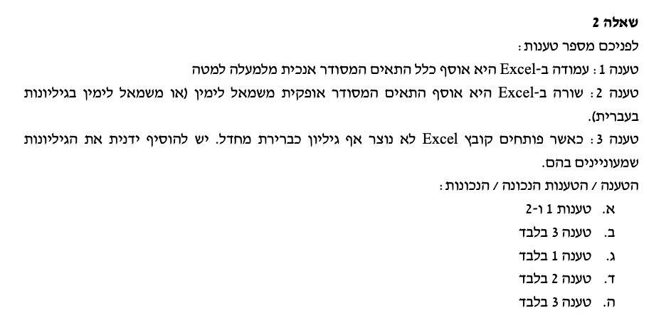

טענה 1: נכונה. עמודה = אנכי.
טענה 2: נכונה. שורה = אופקי.
טענה 3: שגויה. כאשר אני פותח קובץ אקסל (חדש / קיים) יהיה בו גיליון אחד לפחות.

התשובה: א.

שאלה ממבחן אמיתי
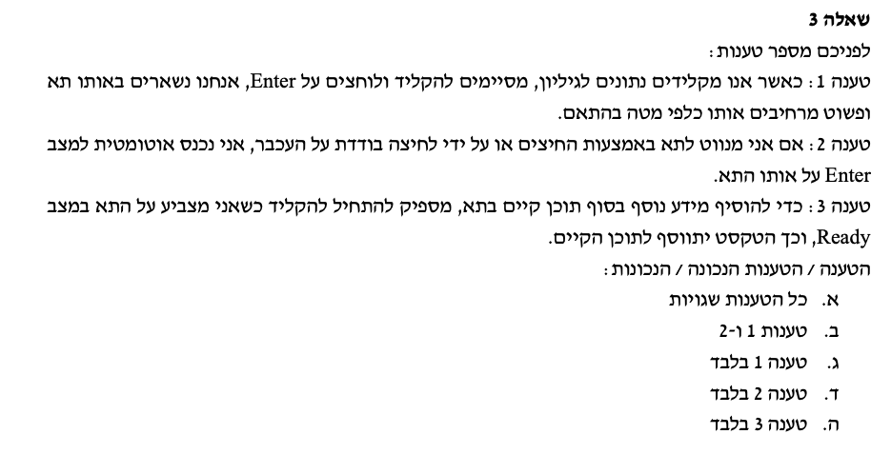

טענה 1: שגויה. כאשר מקלידים ולוחצים Enter המידע המוקלד ייקלט בתא ונעבור לתא הבא (כלפי מטה).
טענה 2: שגויה. קליק בודד על תא או ניווט אליו באמצעות החיצים מוביל להימצאות במצב Ready באותו התא.
 | מצב Enter נוצר כשאני מקליד בתא שאין בו מידע קודם (בתהליך ההקלדה)
 | וכן במצב שבו הייתי ב-Ready אבל אני מתחיל להקליד.
טענה 3: שגויה. מצב Ready משמעו שהקלדה מוחקת / דורסת את התוכן הקיים. כדי לערוך ולהוסיף מידע בסוף
הערכים המוזנים בתא - צריך דאבל קליק, לקחת את הסמן לסוף הטקסט ואז להקליד.

לפיכך כל הטענות שגויות.

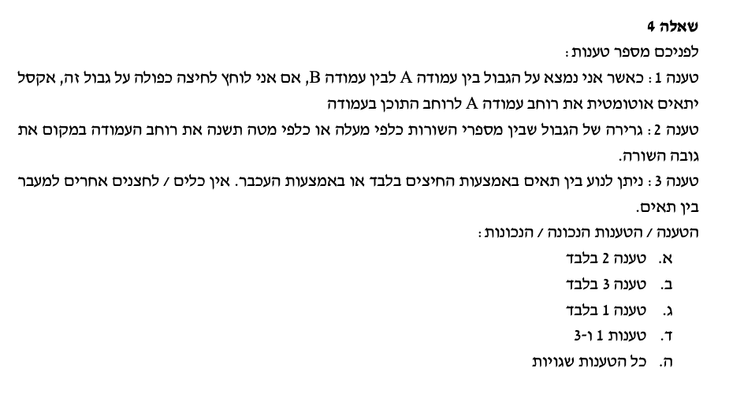

טענה 1: נכונה. דרך להרחבת עמודה באופן אוטומטי היא עמידה על גבול כותרת העמודה וביצוע דאבל קליק.
טענה 2: שגויה. גרירת הגבול שבין מספרי השורות משנה את רוחב השורה ולא את רוחב העמודה.
טענה 3: שגויה. ניתן לנוע גם באמצעות טאב, אנטר, שיפט טאב, שיפט אנטר.

התשובה: ג.

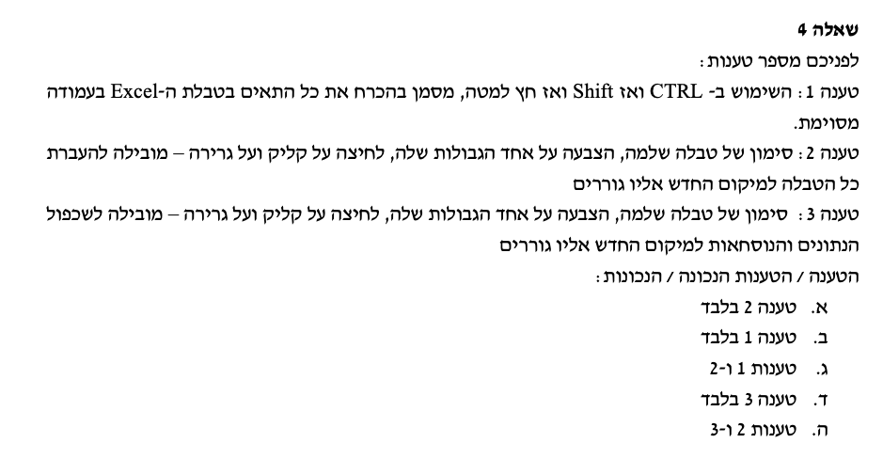

טענה 1:ֿשגויה. לא דיברנו על זה היום - אתם תראו בסילה ואנחנו נחזק את זה בסיכום בהמשך; אבל באופן כללי
אם בטבלה מסוימת אני נמצא בתא מסוים ולוחלץ על CTRL ואז על SHIFT וחץ למטה, זה אכן מסמן
עקרונית את כל התאים בהמשך; **אלא אם כן** אחד התאים ריק, ואז נבלמים בו.
המשמעות היא שלא בהכרח יסומנו כל הערכים בטבלה - כי תמיד אפשרי מצב שבו יהיה תא ריק.

טענה 2: לחיצה על גבול התא / הטווח המסומן (כפפה רקטלית) וגרירה, יוביל להעברת כל המידע המסומן לאיזור אליו גוררים, ללא שכפול.
הטענה נכונה.

טענה 3: שגויה כי טענה 2 נכונה.

התשובה א.

מפגש 2
ניתוח מידע עסקי ממוחשב - Excel - עם שייקה: סמסטר 2025ב - מפגש תמך 2 |  |  |  |  |  |  | 2025-03-11

ברצוני לנצל את הפלטפורמה כדי להבהיר שוב:
עלינו להשתמש לא רק בסילה, אלא גם בתכני מפגשי התמך.
אתם בהחלט מוזמנים ללמוד את תוכן מפגשי התמך מקבצי ה-Excel בלי לצפות בהקלטות, אך התוכן בהם מחייב
ולא ניתן להתבסס על הסילה בלבד שהיא בסיסית יותר, כמו כן מפגשי התמך לא בהכרח יכללו כל החומר בסילה.

וכעת, ללב העניין, מטרת המפגש:
א. הצגת עיצוב ערכים מספריים - ערך מספרי, מפרידי אלפים, ספרות אחרי הנקודה, סימוני ####. ערכי מטבע ושברים.
 |  | הן בעיצוב מהיר, והן על בסיס תפריט ״תאים״.
 |  | כמו כן, עיצוב ערכים אחוזיים ועיוות ה״מכפלה ב-100״.
ב. עיצוב ערכים - גלישת טקסט, alt Enter. |  |  |  |  |  |  |  | יחידה 3 | במפגש הזה
ג. עיצוב ערכים תאריכיים - פורמט DD/MM/YYYY
ד. יישומי גיליון נוכחות על בסיס פורמט שעתי - עקרון הפרשי ומכפלה ב-24 (לא עברנו במפגש, ללמוד מהסילה).
ה. שימוש בקיבועים והפניות יחסיות, הבסיס הראשוני ליישומי נוסחאות (יורחב בהמשך)
ו. עיצוב ערכים והיעדר ההשפעה על ערך התא - הדגשה, קו תחתי, נטוי, צבעים, יישור (Alignment), גלישת טקסט,
מיזוג תאים (וחסרונותיו בהיבטי מיון וסינון), מברשת עיצוב.
ז. הקפאת חלוניות |  |  |  |  |  |  |  | יחידה 4 | במפגש הבא
ח. הצגת גיליון - קווי רשת, תפריט גבולות וקווי סיכום.

שאלה 1 - עיצוב ערכים מספריים

לפניכם רשימת הזמנות של לקוח:

מק״ט | מוצר | מיקום | כמות | מחיר ליח׳ לפני מע״מ בש״ח | מחיר כולל אחרי מע״מ בש״ח
3743 | נקניק | מדף 3 | 50 | 80
1776 | סרגל | מדף 2 | 80 | 30
2628 | אייפון | מח׳ טכנולוגיה | 90 | 4000
2385 | אבטיח | דולינדה | 220 | 1000
3858 | בננה | אור יהודה | 310 | 30
1194 | תחתון | כפר קנא | 70 | 1700
1585 | אבן | ירוחם | 10 | 80

א. תמיר מנהל תפעול הנקניק בחברה הציע לשפר את עיצובה על ידי שינוי אופן ההצגה של הכותרת - באופן מודגש ומובלט.
העתיקו את הטבלה למקום אחר, ובצעו את השינוי כאמור. תעדו את צעדי העבודה.

מק״ט | מוצר | מיקום | כמות | מחיר ליח׳ לפני מע״מ בש״ח | מחיר כולל אחרי מע״מ בש״ח
3743 | נקניק | מדף 3 | 50 | 80
1776 | סרגל | מדף 2 | 80 | 30
2628 | אייפון | מח׳ טכנולוגיה | 90 | 4000 |  |  |  | סימנתי את תאי הכותרות
2385 | אבטיח | דולינדה | 220 | 1000 |  |  |  | השתמשתי בסרגל הכלים ב-B
3858 | בננה | אור יהודה | 310 | 30 |  |  |  | כדי להדגיש את שורת הכותרת
1194 | תחתון | כפר קנא | 70 | 1700 |  |  |  | וב״פח הצבע״ כדי לסמן בצבע
1585 | אבן | ירוחם | 10 | 80

ב. יעקב הביט על הטבלה בשאת-נפש (הקיא קצת בפה). לטענתו חלק מהכותרות אינן ברורות כלל, ונחתכות. במיוחד זה נכון לגבי
העמודה E שרק חלק מהמלל שלה מוצג בטבלה בפורמט הנוכחי. טפלו בבעיה באמצעות שימוש באפשרות העיצוב ״גלישת טקסט״

מק״ט | מוצר | מיקום | כמות | מחיר ליח׳ לפני מע״מ בש״ח | מחיר כולל אחרי מע״מ בש״ח
3743 | נקניק | מדף 3 | 50 | 80 |  |  |  | סימנתי את תאי הכותרת
1776 | סרגל | מדף 2 | 80 | 30 |  |  |  | שבהם המלל ״ארוך מדי״ ונקטע;
2628 | אייפון | מח׳ טכנולוגיה | 90 | 4000 |  |  |  | לחצתי:
2385 | אבטיח | דולינדה | 220 | 1000 |  |  |  | א. קליק ימני
3858 | בננה | אור יהודה | 310 | 30 |  |  |  | ב. עיצוב תאים / Format Cells
1194 | תחתון | כפר קנא | 70 | 1700 |  |  |  | ג. יישור / Allignment
1585 | אבן | ירוחם | 10 | 80 |  |  |  | ד. גלישת טקסט / Wrap Text

 |  |  |  |  |  |  |  | דרך נוספת

ג. מאי הביטה על הטבלה ואמרה: ״נראה יותר טוב כעת, אבל לא ממש מתאים לי שהמלל בכותרת עמודה E מופיע בצורה הזו.
ספציפית: הייתי רוצה שיופיע המלל: ״מחיר ליח׳״ מתחתיו ״לפני מע״מ״ ומתחתיו ״בש״ח״.

מק״ט | מוצר | מיקום | כמות | מחיר ליח׳ לפני מע״מ בש״ח | מחיר כולל אחרי מע״מ בש״ח
3743 | נקניק | מדף 3 | 50 | 80 |  |  |  | מה עשינו פה?
1776 | סרגל | מדף 2 | 80 | 30 |  |  |  | א. לחצנו על תא הכותרת - דאבל קליק.
2628 | אייפון | מח׳ טכנולוגיה | 90 | 4000 |  |  |  | ב. נכנסתי למצב עריכה / Edit.
2385 | אבטיח | דולינדה | 220 | 1000 |  |  |  | ג. העברתי את הסמן למקום שבו אני רוצה
3858 | בננה | אור יהודה | 310 | 30 |  |  |  | לחתוך את המלל (אחרי המילה ליח׳, למשל)
1194 | תחתון | כפר קנא | 70 | 1700 |  |  |  | ד. הקסם:
1585 | אבן | ירוחם | 10 | 80 |  |  |  | לחיצה על Alt שמאלי, ובלי לעזוב אותו,
 |  |  |  |  |  |  |  | לחיצה על Enter
 |  |  |  |  |  |  |  | במק: לחיצה על Option ו-Return

 |  |  |  |  |  |  |  | יתרון בהשוואה ל-Wrap Text (גלישת טקסט)
 |  |  |  |  |  |  |  | אני שולט/ת במיקום המדויק שבו המלל
 |  |  |  |  |  |  |  | יגלוש

ה. ענני הביטה על הטבלה ואמרה: ״נייס, אבל מרגיש לי שאם קיימים ערכים באלפים (למשל המחיר של אייפון, של אבטיח ושל תחתון)
הצגה כזו: 4000 ; 1000; 1700 היא פחות נעימה לעין. הייתי מעדיפה שיהיה פסיק כשיש אלפים: כלומר שיוצג 4,000; 1,000; 1,700״

מק״ט | מוצר | מיקום | כמות | מחיר ליח׳ לפני מע״מ בש״ח | מחיר כולל אחרי מע״מ בש״ח
3743 | נקניק | מדף 3 | 50 | 80 |  |  |  | התהליך היה פשוט:
1776 | סרגל | מדף 2 | 80 | 30 |  |  |  | א. סימון של כל התאים בעמודת מחיר
2628 | אייפון | מח׳ טכנולוגיה | 90 | 4,000 |  |  |  | ליח׳ לפני מע״מ.
2385 | אבטיח | דולינדה | 220 | 1,000 |  |  |  | ב. לחיצה על הלחצן הימני.
3858 | בננה | אור יהודה | 310 | 30 |  |  |  | ג. בחירה ב עיצוב תאים / Format Cells
1194 | תחתון | כפר קנא | 70 | 1,700 |  |  |  | ד. לחיצה על מספר / Number
1585 | אבן | ירוחם | 10 | 80 |  |  |  | ה. במסך שנפתח:

 |  |  |  |  |  |  |  | סימנתי ״0״ ספרות אחרי הנקודה
 |  |  |  |  |  |  |  | העשרונית;
 |  |  |  |  |  |  |  | וסימנתי ״V" בתיבה שלצידה כתוב
 |  |  |  |  |  |  |  | ״השתמש במפריד אלפים״
 |  |  |  |  |  |  |  | או: Use 1000 Seperator (,)

ו. ליטל אמרה: ״הטבלה משתפרת, אל אם יש ערכים שהם בש״ח, הייתי רוצה שלצד כל אחד מהמספרים יופיע הסימון ש״ח שיהיה נוח
וברור לקוראים״ - כלומר - ליטל מעוניינת לעצב את הערכים כערכי מטבע

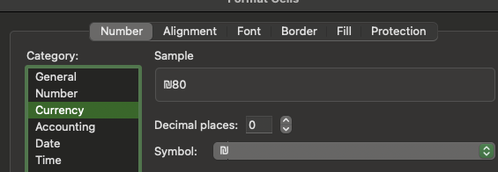
מק״ט | מוצר | מיקום | כמות | מחיר ליח׳ לפני מע״מ בש״ח | מחיר כולל אחרי מע״מ בש״ח
3743 | נקניק | מדף 3 | 50 | ₪80
1776 | סרגל | מדף 2 | 80 | ₪30
2628 | אייפון | מח׳ טכנולוגיה | 90 | ₪4,000
2385 | אבטיח | דולינדה | 220 | ₪1,000
3858 | בננה | אור יהודה | 310 | ₪30
1194 | תחתון | כפר קנא | 70 | ₪1,700
1585 | אבן | ירוחם | 10 | ₪80 |  |  | סימנתי את התאים הרלוונטיים.
 |  |  |  |  |  |  | לחצתי על:
 |  |  |  |  |  |  | א. לחצן ימני
 |  |  |  |  |  |  | ב. בחירה בעיצוב תאים / Format Cells
 |  |  |  |  |  |  | ג. בחירה במטבע / Currency
 |  |  |  |  |  |  | ד. סימון מספר ספרות אחרי הנקודה העשרונית (אם רוצים)
 |  |  |  |  |  |  | ה. בחירה בסימול הרלוונטי (אצלנו - ש״ח)

ז. תמיר קיבל את הטבלה לעיל, ומפריע לו שגבולות הטבלה לא מספיק ברורים. לטענתו, ההפרדה בין התאים חלשה (קווים אפורים,
סימפים חסרי חוט שדרה, וקשה לבנות עליהם להפרדה בין הנתונים). הוא מעוניין שנייצר גבולות טבלה מודגשים וברורים יותר.

מק״ט | מוצר | מיקום | כמות | מחיר ליח׳ לפני מע״מ בש״ח | מחיר כולל אחרי מע״מ בש״ח
3743 | נקניק | מדף 3 | 50 | ₪80 |  |  |  | סימנתי את הטבלה כולה.
1776 | סרגל | מדף 2 | 80 | ₪30 |  |  |  | לחצי על:
2628 | אייפון | מח׳ טכנולוגיה | 90 | ₪4,000 |  |  |  | א. לחצן ימני
2385 | אבטיח | דולינדה | 220 | ₪1,000 |  |  |  | ב. עיצוב תאים / Format Cells
3858 | בננה | אור יהודה | 310 | ₪30 |  |  |  | ג. גבולות / Border
1194 | תחתון | כפר קנא | 70 | ₪1,700 |  |  |  | ד. השתעשעתי עם אפשרויות הגבולות
1585 | אבן | ירוחם | 10 | ₪80 |  |  |  | שהוצגו בפניי.

 |  |  |  |  |  |  |  | דרך נוספת ומהירה (גם אם כוללת
 |  |  |  |  |  |  |  | פחות אפשרויות) היא מסרגל הכלים:
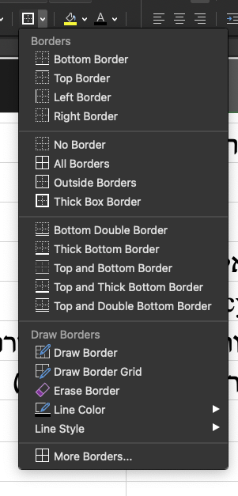

ח. לינוי דרשה שהטבלה תכלול עמודה נוספת עם תאריכי הרכישה של המוצרים השונים.
ידוע ללינוי שתאריך הרכישה של המוצר הראשון הוא 1/3/2024, ומרווח הזמן בין רכישות המוצרים הוא 12 ימים.

מק״ט | מוצר | מיקום | כמות | מחיר ליח׳ לפני מע״מ בש״ח | מחיר כולל אחרי מע״מ בש״ח | תאריך רכישה
3743 | נקניק | מדף 3 | 50 | ₪80 |  | 2024-03-01 |  | מה עשינו כאן?
1776 | סרגל | מדף 2 | 80 | ₪30 |  | 2024-03-13 |  | א. ראשית, על מנת שאקסל יקבל את הקלט
2628 | אייפון | מח׳ טכנולוגיה | 90 | ₪4,000 |  | 2024-03-25 |  | של התאריך בצורה נכונה, ויתאפשרו חישובים
2385 | אבטיח | דולינדה | 220 | ₪1,000 |  | 2024-04-06 |  | עליו, התאריך צריך להיות מוזן עם היום,
3858 | בננה | אור יהודה | 310 | ₪30 |  | 2024-04-18 |  | ואז החודש, ואז השנה - עם הפרדה של
1194 | תחתון | כפר קנא | 70 | ₪1,700 |  | 2024-04-30 |  | סלשים ״/״ ביניהם.
1585 | אבן | ירוחם | 10 | ₪80 |  | 2024-05-12 |  | אוהבים לקרוא לזה: DD/MM/YYYY
 |  |  |  |  |  |  |  | ב. לאחר הזנת התאריך הראשון בעצמי,
 |  |  |  |  |  |  |  | בתא מתחתיו, ביצעתי את הנוסחה:
 |  |  |  |  |  |  |  |  | =G158+12
 |  |  |  |  |  |  | בוצע - מטה | הנוסחה התבססה על התאריך הראשון
 |  |  |  |  |  |  | בוצע - מטה | בתא G158, והוסיפה לו 12.
 |  |  |  |  |  |  |  | ג. כאשר גררנו את הנוסחה כלפי מטה
 |  |  |  |  |  |  |  | לשורות הבאות, נוצרו אוטומטית
 |  |  |  |  |  |  |  | תאריכים נוספים רלוונטיים במרווח
 |  |  |  |  |  |  |  | של 12 ימים זה מזה.
ט. ״רעות תקני לי״ ביקשה שנשלים בצורה חכמה (על בסיס שימוש בתא עזר) את המחיר כולל מע״מ בעמודה הרלוונטית.
בצעו זאת עבורה.
 |  |  |  |  |  |  |  |  | תא עזר:
מק״ט | מוצר | מיקום | כמות | מחיר ליח׳ לפני מע״מ בש״ח | מחיר כולל אחרי מע״מ בש״ח | תאריך רכישה |  |  | שיעור המע״מ
3743 | נקניק | מדף 3 | 50 | ₪80 | ₪94.40 | 2024-03-01 |  |  | 18%
1776 | סרגל | מדף 2 | 80 | ₪30 | ₪35.40 | 2024-03-13
2628 | אייפון | מח׳ טכנולוגיה | 90 | ₪4,000 | ₪4,720.00 | 2024-03-25
2385 | אבטיח | דולינדה | 220 | ₪1,000 | ₪1,180.00 | 2024-04-06
3858 | בננה | אור יהודה | 310 | ₪30 | ₪35.40 | 2024-04-18
1194 | תחתון | כפר קנא | 70 | ₪1,700 | ₪2,006.00 | 2024-04-30
1585 | אבן | ירוחם | 10 | ₪80 | ₪94.40 | 2024-05-12

 |  | הסבר מפורט לנוסחה שגררנו: |  |  | =E178*(1+J$178)

 |  | כפלנו ב-1 ועוד שיעור המע״מ |  |  | התא שמכיל את המחיר הראשון לפני מע״מ
 |  | שנמצא בתא J178
 |  | אך כדי למנוע מ-Excel לשנות את שורת המע״מ
 |  | כאשר גוררים למטה - ״נעלנו״ את שורת המע״מ (178)
 |  | בתא העזר על ידי סימון $ לפני מספר השורה בתא זה.
 |  | סימון הדולר מבוצע על ידי Shift 4 במקום המתאים.

לסיכום:
עבדנו במפגש זה בעיקר על יחידה 3 מהסילה. ואני אשמח אם תשלימו אותה עד המפגש הבא.
היחידה כוללת כמה היבטי עיצוב נוספים מעבר לעיקריים שבחנו, ואנחנו נתייחס אליהם במיקוד של סוף סמסטר.
מעבר לכך, אפשר לנסות להתחיל להתקדם ביחידה 4, בכל מקרה, נגיע לשם בהמשך.
שלכם,
הדוקטור

ח. בצעו שימוש ב - alt enter ליצירת כותרות ברורות יותר >>> שובר שורות >>> alt שמאלי וEnter ו/או Option ו-Return (במק).
ט. הוסיפו עמודה של תאריך רכישת המוצר. הניחו כי 4 המוצרים הראשונים נרכשו ב-1/1/2024 והיתר ב-5/1/2024
ודאגו לעיצוב בפורמט תאריכי >>> כלומר כתיבת היום, סלש ״/״, כתיבת החודש, סלש ״/״ וכתיבת השנה (אפשר בפורמט מקוצר - למשל 24).

פתרון:

ב. עיצוב ערכים מספריים עם מפריד אלפים:
 | הכוונה היא: להציג ערכים באלפים עם ״פסיקים״, כלומר: ערך של 4000 יוצג כ-4,000.
 | ערך של 15000 יוצג כ-15,000.
 | הדרך לבצע את העיצוב:
 |  | לסמן את כל התאים שרוצים לעצב >>> קליק ימני >>> עיצוב תאים (Format Cells)
 |  | בתיבה שנפתחת לוחצים על ״מספר״ (Number) >>> לסמן V בתיבה: ״השתמש במפריד אלפים״ (Use 1,000 Seperator)
 |  | בנוסף, באותה תיבה, סימנתי ״0״ באפשרויות של ״מספר ספרות אחרי הנקודה העשרונית״ (ערכים שלמים)

מק״ט | מוצר | מיקום | כמות | מחיר ליח׳ לפני מע״מ בש״ח | מחיר כולל אחרי מע״מ בש״ח
3743 | נקניק | מדף 3 | 50 | 80
1776 | סרגל | מדף 2 | 80 | 30
2628 | אייפון | מח׳ טכנולוגיה | 90 | 4,000
2385 | אבטיח | דולינדה | 220 | 1,000
3858 | בננה | אור יהודה | 310 | 30
1194 | תחתון | כפר קנא | 70 | 1,700
1585 | אבן | ירוחם | 10 | 80

ג. עיצוב הטבלה כך שערכים כספיים יכללו באופן אוטומטי את הסימון ״ש״ח״ לצד כל ערך מספרי:

נסמן את התאים שבהם ערכים כספיים (מחיר ליח׳ ש״ח)
 | קליק ימני >>> עיצוב תאים (Format Cells)
 | בחירה ב״מטבע״ (Currency) >>> ניתן לבחור בסוג המטבע (אנו בחרנו ש״ח) וכן לשנות את מספר הספרות אחרי הנקודה העשרונית

מק״ט | מוצר | מיקום | כמות | מחיר ליח׳ לפני מע״מ בש״ח | מחיר כולל אחרי מע״מ בש״ח
3743 | נקניק | מדף 3 | 50 | ₪80
1776 | סרגל | מדף 2 | 80 | ₪30
2628 | אייפון | מח׳ טכנולוגיה | 90 | ₪4,000
2385 | אבטיח | דולינדה | 220 | ₪1,000
3858 | בננה | אור יהודה | 310 | ₪30
1194 | תחתון | כפר קנא | 70 | ₪1,700
1585 | אבן | ירוחם | 10 | ₪80

ד. צרו תא עזר שיכלול את שיעור המע״מ במקום סמוך לטבלה + ה. הציגו את המחיר כולל המע״מ בעמודה הנוספת הריקה בטבלה

מק״ט | מוצר | מיקום | כמות | מחיר ליח׳ לפני מע״מ בש״ח | מחיר כולל אחרי מע״מ בש״ח |  |  | שיעור מע״מ
3743 | נקניק | מדף 3 | 50 | ₪80 | ₪94.40 |  |  | 18%
1776 | סרגל | מדף 2 | 80 | ₪30 | ₪35.40
2628 | אייפון | מח׳ טכנולוגיה | 90 | ₪4,000 | ₪4,720.00
ראררר אני ננעל פה על תא המע״מ, גם אם תזיז את הנוסחה למטה, אני נעול על הנבלה הזה ולא אזוז
2385 | אבטיח | דולינדה | 220 | ₪1,000 | ₪1,180.00
3858 | בננה | אור יהודה | 310 | ₪30 | ₪35.40
1194 | תחתון | כפר קנא | 70 | ₪1,700 | ₪2,006.00
1585 | אבן | ירוחם | 10 | ₪80 | ₪94.40

הסבר: כדי לחשב מחיר כולל מע״מ אקח את המחיר לפני מע״מ, ואכפול אותו ב-1 ועוד שיעור המע״מ.
המטרה היא לחשב מחיר כולל מע״מ לכל המוצרים - ולכן, בדרך כלל נשתמש במקרים כאלו ב״תא עזר״ - ערך מספרי שאמור להשפיע על כל התאים.
בעיקרון, הנוסחה שרשמתי בתא F87 היא: |  |  |  | =E87 * (1+I87)
זו לא הנוסחה הנכונה, ביצענו אותה רק בשלב ראשון
 | כדי להגיע למחיר כולל מע״מ, |  |  | המחיר של המוצר הראשון (נקניק) לפני מע״מ
 | כופלים ב-1 ועוד שיעור המע״מ |  | כוכבית זה כפול
 | שנמצא בתא העזר I87

הבעיה: כאשר שכפלתי / גררתי את הנוסחה למטה, Excel שהוא קצת מטומטם לפעמים חשב שגם המע״מ נמצא בשורות כלפי מטה.
זה כמובן לא נכון. ואם כך יש לי אתגר חדש: אני רוצה למנוע מאקסל המטומטם להפנות לשורות שאינן כוללות את המע״מ.
אני רוצה שאקסל יינעל כמו רוטוויילר על התא I87 כתא המע״מ.

זו הנוסחה הנכונה והסופית
 |  |  |  | =E87 * (1+I$87)

 |  |  |  | המחיר של המוצר הראשון (נקניק) לפני מע״מ
 | כדי להגיע למחיר כולל מע״מ, כפלתי ב-1 ועוד שיעור
 | המע״מ שנמצא בתא העזר I87, אבל הפעם דאגתי
 | לסמן גם $ לפני מספר השורה (Shift 4).
 | מדוע? אם אני מסמן $ לפני מספר השורה בתא מסוים, אני מונע מאקסל לשנות את השורה גם אם אגרור את הנוסחה.
 | כלומר: גם כאשר אגרור את החישוב לשורות 88, 89, 90, 91 (כדי לבטא את המוצרים הבאים) עדיין המע״מ נעול ונשאר
 | על תא I87.

ו. הניחו כעת כי הלקוח זכה להנחה בשיעור 5% מהמחיר כולל מע״מ. צרו עמודה חדשה והשלימו אותה, כך שתבטא
ערכים כולל מע״מ ואחרי הנחה לכל מוצר.

מק״ט | מוצר | מיקום | כמות | מחיר ליח׳ לפני מע״מ בש״ח | מחיר כולל אחרי מע״מ בש״ח | מחיר אחרי הנחה |  | שיעור מע״מ
3743 | נקניק | מדף 3 | 50 | ₪80 | ₪94.40 | ₪89.68 |  | 18%
1776 | סרגל | מדף 2 | 80 | ₪30 | ₪35.40 | ₪33.63
2628 | אייפון | מח׳ טכנולוגיה | 90 | ₪4,000 | ₪4,720.00 | ₪4,484.00 |  | הנחה
2385 | אבטיח | דולינדה | 220 | ₪1,000 | ₪1,180.00 | ₪1,121.00 |  | 5%
3858 | בננה | אור יהודה | 310 | ₪30 | ₪35.40 | ₪33.63
1194 | תחתון | כפר קנא | 70 | ₪1,700 | ₪2,006.00 | ₪1,905.70
1585 | אבן | ירוחם | 10 | ₪80 | ₪94.40 | ₪89.68

כדי לחשב את המחיר נטו אחרי הנחה נתבסס על המחיר ברוטו (לפני הנחה) ונכפול באחת פחות שיעור ההנחה.

הנוסחה שרשמנו בתא G121 וגררנו לאחר מכן ליתר השורות היתה:
 |  |  |  | ,= F121 * (1-I$124)

 |  |  |  |  | מתחילים עם =, משום שמדובר בפעולה חישובית
 | כדי לחשב מחיר אחרי הנחה כופלים ב-1 פחות |  | כפול
 | שיעור ההנחה.
 | שיעור ההנחה נמצא בתא עזר I124 |  |  | מחיר המוצר הראשון ברשימה, מזה אני מתחיל
 | ומדוע סומן $ לפני 124?
 | א. רצינו לגרור כלפי מטה את הנוסחה (לשכפל אותה).
 | ב. למרות שגוררים - רוצים שהשורה של תא העזר תישאר קבועה (שיעור ההנחה נמצא רק בשורה 124).
 | ג. לכן סימנתי $ לפני מספר השורה בתא העזר וכך מנעתי מאקסל לשנות את השורה שבה נמצאת ההנחה למרות שגררתי למטה.

ז. בצעו שימוש בגלישת טקסט ליצירת כותרות ברורות יותר.

מק״ט | מוצר | מיקום | כמות | מחיר ליח׳ לפני מע״מ בש״ח | מחיר כולל אחרי מע״מ בש״ח | מחיר אחרי הנחה |  | שיעור מע״מ
3743 | נקניק | מדף 3 | 50 | ₪80 | ₪94.40 | ₪89.68 |  | 18%
1776 | סרגל | מדף 2 | 80 | ₪30 | ₪35.40 | ₪33.63
2628 | אייפון | מח׳ טכנולוגיה | 90 | ₪4,000 | ₪4,720.00 | ₪4,484.00 |  | הנחה
2385 | אבטיח | דולינדה | 220 | ₪1,000 | ₪1,180.00 | ₪1,121.00 |  | 5%
3858 | בננה | אור יהודה | 310 | ₪30 | ₪35.40 | ₪33.63
1194 | תחתון | כפר קנא | 70 | ₪1,700 | ₪2,006.00 | ₪1,905.70
1585 | אבן | ירוחם | 10 | ₪80 | ₪94.40 | ₪89.68

תהליך העבודה שהוביל לכך שהתאים של הכותרות (בסגול) גלשו למטה:
סימון התאים >>>
 | לחצן ימני >>>
 |  | עיצוב תאים (Format Cells) >>>
 |  |  | יישור (Allignment) >>>>
 |  |  |  | גלישת טקסט (Wrap Text)

ח. בצעו שימוש ב - alt enter ליצירת כותרות ברורות יותר >>> שובר שורות >>> alt שמאלי וEnter ו/או Option ו-Return (במק).

מעבר ליכולת שלנו לגרום לכותרות של שורות לגלוש כלפי מטה על ידי גלישת טקסט - יש עוד כלי.
הכלי הזה הוא שימוש ב-alt שמאלי ו-Enter.

 |  |  | מספר הנקניקיות שמוריה אכלה | עלות הארוחה
 |  |  | 134 | 50000
 |  |  | 341 | 60000
 |  |  | 124 | 70000
 |  |  | 134 | 80000

תהליך העבודה:
 | הלכנו לתא שרוצים ״לשבור״
 | לחצנו דאבל קליק (ווידאנו שרואים את הסמן מהבהב ונמצאים במצב Edit)
 | העברנו את הסמן (עם החיצים או העכבר) למקום שבו רוצים לשבור את השורה
 | לחצנו על Alt שמאלי ו-Enter (או Option ו-Return במק).

היתרון בגישה הזו: שליטה מלאה. אני מכתבי לאקסל היכן ״המלל ירד כלפי מטה״ במקום שהוא יחליט זאת עבורי.

ט. הוסיפו עמודה של תאריך רכישת המוצר. הניחו כי 4 המוצרים הראשונים נרכשו ב-1/1/2024 והיתר ב-5/1/2024
ודאגו לעיצוב בפורמט תאריכי >>> כלומר כתיבת היום, סלש ״/״, כתיבת החודש, סלש ״/״ וכתיבת השנה (אפשר בפורמט מקוצר - למשל 24).

מק״ט | מוצר | מיקום | כמות | מחיר ליח׳ לפני מע״מ בש״ח | מחיר כולל אחרי מע״מ בש״ח | מחיר אחרי הנחה | תאריך רכישת המוצר | שיעור מע״מ
3743 | נקניק | מדף 3 | 50 | ₪80 | ₪94.40 | ₪89.68 | 2024-01-01 | 18%
1776 | סרגל | מדף 2 | 80 | ₪30 | ₪35.40 | ₪33.63 | 2024-01-01
2628 | אייפון | מח׳ טכנולוגיה | 90 | ₪4,000 | ₪4,720.00 | ₪4,484.00 | 2024-01-01 | הנחה
2385 | אבטיח | דולינדה | 220 | ₪1,000 | ₪1,180.00 | ₪1,121.00 | 2024-01-01 | 5%
3858 | בננה | אור יהודה | 310 | ₪30 | ₪35.40 | ₪33.63 | 2024-01-05
1194 | תחתון | כפר קנא | 70 | ₪1,700 | ₪2,006.00 | ₪1,905.70 | 2024-01-05
1585 | אבן | ירוחם | 10 | ₪80 | ₪94.40 | ₪89.68 | 2024-01-05

למה הכוונה ב״עיצוב בפורמט תאריכי״?

 | עקרונית: אפשר לרשום תאריך למשל ככה: 1.1.2024
 | ואולי ככה: 01.01.2024
 | ואולי ככה: 1.1.24

 | אלא שרק רישום בפורמט תאריכי מקובל כברירת מחדל: |  |  |  | DD/MM/YYYY
 | יגרום לכך שאקסל יזהה את הפורמט כתאריך ויאפשר עיבודו.

 |  |  |  | רישום | רישום | רישום היום
 |  |  |  | השנה | החודש | למשל
 |  |  |  | 2024 | ,01 | ,01

 | נניח שאני רוצה לדעת, למשל, כמה ימים חלפו מה-13.4.2020 עד 19.1.2021.
 | אחת מהדרכים הקלות היא:
 |  | תאריך התחלה | 2020-04-13 |  | ת. לידה: |  | 1997-08-15
 |  | תאריך סיום | 2021-01-19 |  | היום: |  | 2025-03-09
 |  | הפרש, בימים: | 281 |  | כמה ימים אני חי: |  | 10068

 | הנוסחה שיישמתי בתא D209: |  |  | ,=D208-D207

 |  | תאריך ההתחלה
 |  |  |  | תאריך הסיום

 | הנוסחה לא תעבוד אם הערכים התאריכיים לא הוגדרו כמו שצריך.

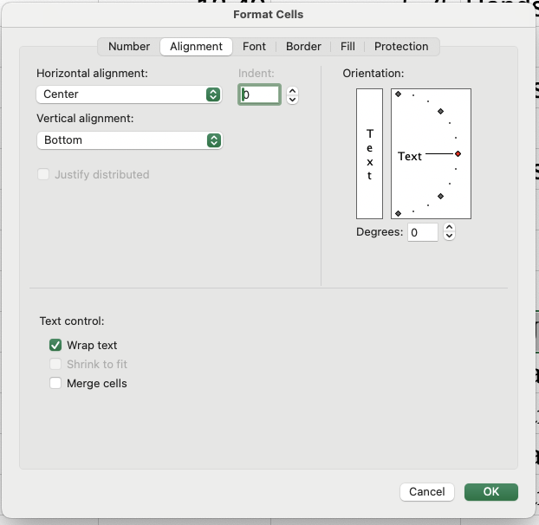
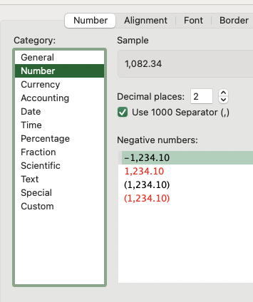
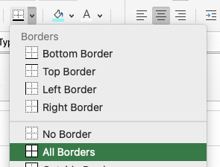
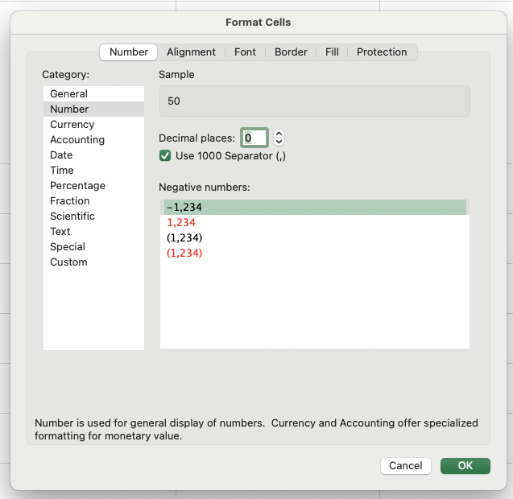
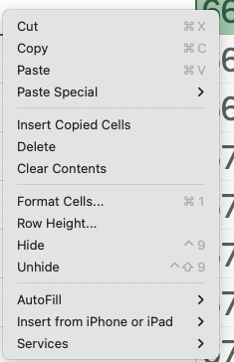
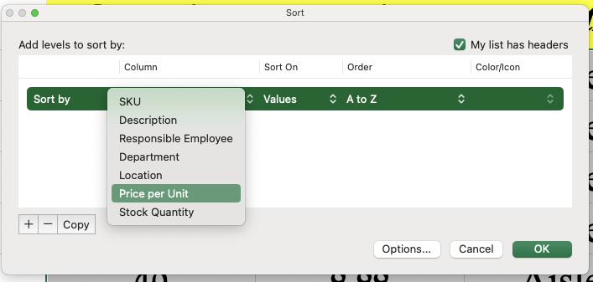
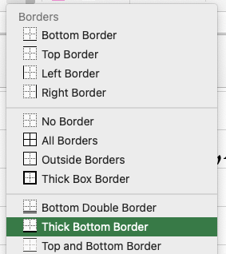
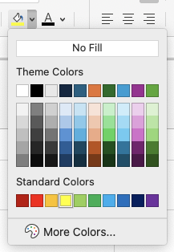
\

מפגש 3
ניתוח מידע עסקי ממוחשב - Excel - עם שייקה: סמסטר 2025ב - מפגש תמך 3 |  |  |  |  |  |  | 2025-03-18

נושאי המפגש:
מיון נתונים
סינון נתונים

החלק המרכזי של המפגש (יח׳ 5 סילאית) - מיון וסינון - רקע:
פעמים רבות אנו מקבלים טבלת נתונים גדולה ומעוצבת היטב, ועלינו לבצע עליה עיבודים שונים.
חלק גדול מהעיבודים הם חישוביים (פונקציות, חישובים).
חלק מהעיבודים הם פשוט ״סידור״ של הערכים. במלים אחרות - לעתים נרצה, למשל, למיין רשימת מרצים ומרצות -
מסקר ההוראה הגבוה לנמוך או להפך; או לבחון את היקפי המכירות של הנציגים - מהנמוך לגבוה או להפך; וכן הלאה.
מיון = פעולה שניתן לבצע גם באקסל = משאירים את כל הנתונים בטבלה, אך משנים את הסדר שלהם בהתאם למשתנה רלוונטי.

במקביל, במקרים רבים - אנו רוצים לברור ולהוציא מתוך הנתונים רק את אותו חלק שרלוונטי אלינו.
למשל, להוציא רשימה של הנכשלים בקורס.
או, להוציא רשימה שתיקח את כל המרצים, ותוציא רק את אלו מתוכם שביטלו מעל שיעור אחד.
סינון = פעולה שניתן לבצע גם באקסל = מסתירים נתונים שלא עונים לדרישות, כך שמוצגים רק הערכים הרלוונטיים.

שאלה 1 - שימוש בכלים בסיסיים לעיבוד נתונים - מיון

לפניכם טבלת נתונים. לאחריה מספר נדרשים הקשורים לעיבוד הנתונים.

מס׳ עובד | שם פרטי | שם משפחה | עיר מגורים | גובה | משקל | צבע עיניים | ממוצע סקרי הוראה | שיעור משרה | שכר
101 | Alice | Smith | New York | 165 | 65 | Blue | 4.5 | 100 | 70,000
102 | Bob | Johnson | Los Angeles | 175 | 80 | Brown | 3.8 | 75 | 52,000
103 | Charlie | Williams | Chicago | 180 | 90 | Green | 4.2 | 50 | 35,000
104 | David | Brown | Houston | 170 | 70 | Hazel | 4 | 100 | 68,000
105 | Eva | Jones | Phoenix | 160 | 55 | Gray | 3.9 | 80 | 56,000
106 | Frank | Garcia | Philadelphia | 185 | 85 | Amber | 4.6 | 60 | 42,000
107 | Grace | Miller | San Antonio | 155 | 50 | Blue | 4.3 | 100 | 70,000
108 | Hannah | Davis | San Diego | 172 | 68 | Brown | 3.7 | 90 | 63,000
109 | Ivy | Martinez | Dallas | 168 | 60 | Green | 4.1 | 70 | 49,000
110 | Jack | Taylor | San Jose | 177 | 75 | Hazel | 4.4 | 85 | 60,000

נדרש א - מיינו את הטבלה כך שיופיעו תחילה מקבלי השכר הגבוה ביותר

מס׳ עובד | שם פרטי | שם משפחה | עיר מגורים | גובה | משקל | צבע עיניים | ממוצע סקרי הוראה | שיעור משרה | שכר
101 | Alice | Smith | New York | 165 | 65 | Blue | 4.5 | 100 | 70,000
107 | Grace | Miller | San Antonio | 155 | 50 | Blue | 4.3 | 100 | 70,000
104 | David | Brown | Houston | 170 | 70 | Hazel | 4 | 100 | 68,000
108 | Hannah | Davis | San Diego | 172 | 68 | Brown | 3.7 | 90 | 63,000
110 | Jack | Taylor | San Jose | 177 | 75 | Hazel | 4.4 | 85 | 60,000
105 | Eva | Jones | Phoenix | 160 | 55 | Gray | 3.9 | 80 | 56,000
102 | Bob | Johnson | Los Angeles | 175 | 80 | Brown | 3.8 | 75 | 52,000
109 | Ivy | Martinez | Dallas | 168 | 60 | Green | 4.1 | 70 | 49,000
106 | Frank | Garcia | Philadelphia | 185 | 85 | Amber | 4.6 | 60 | 42,000
103 | Charlie | Williams | Chicago | 180 | 90 | Green | 4.2 | 50 | 35,000

כדי לבצע את המיון, נפעל בשלבים הבאים:
 | א. סמני את הטבלה כולל הכותרות שלה: עם העכבר או Shift וחיצים.
 | ב. בחלק העליון של המסך בחרי באפשרות ״נתונים״ (Data).
 | ג. באפשרויות שנפתחות - יש לבחור באפשרות מיון (Sort).
 | ד. נפתח מסך (שצורתו יכולה להשתנות בין גרסאות אקסל) שמאפשר להגדיר לפי איזה משתנה למיין ובאיזה סדר.
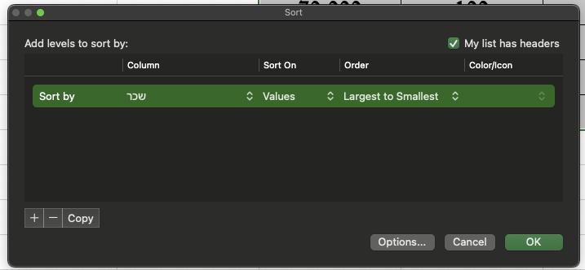
1
2
1
 |  |  |  |  |  |  | לפי איזה משתנה למיין (Sort by) = ״מיין לפי״ [זה עובד לפי כותרות הטבלה שסימנתי]
 |  |  |  |  |  |  | בחרתי במשתנה (כותרת) שכר, כי השאלה ביקשה מיון לפי שכר.
 |  |  |  |  |  |  | בנוסף, סוג המיון יכול להיות מהגבוה לנמוך או מהנמוך לגבוה - כאן ביקשו מהגבוה לנמוך
2
 |  |  |  |  |  |  | ולכן בחרתי ב-Largest to Smallest
 |  |  |  |  |  |  | הערה: אקסל חכם, הוא יודע שניתן למיין ערכים מספריים (כמו שכר) מהגבוה לנמוך או להפך;
 |  |  |  |  |  |  | אם היינו ממיינים לפי משתנה טקסטואלי (כגון צבע עיניים) לא היתה אפשרות למיין מהגבוה
 |  |  |  |  |  |  | לנמוך אלא לפי א-ב.
 |  |  |  |  |  |  | לוחץ על OK.
 |  |  |  |  |  |  | אפשר לראות שבטבלה החדשה שקיבלנו, השכר אכן מסודר מהגבוה לנמוך.

נדרש ב - הניחו כעת כי ידוע שההנהלה מעוניינת שבמידה וקיים שוויון בשכר של עובדים, העובד בעל ציון ההוראה הנמוך מביניהם יוצג תחילה

מס׳ עובד | שם פרטי | שם משפחה | עיר מגורים | גובה | משקל | צבע עיניים | ממוצע סקרי הוראה | שיעור משרה | שכר
107 | Grace | Miller | San Antonio | 155 | 50 | Blue | 4.3 | 100 | 70,000
101 | Alice | Smith | New York | 165 | 65 | Blue | 4.5 | 100 | 70,000
104 | David | Brown | Houston | 170 | 70 | Hazel | 4 | 100 | 68,000
108 | Hannah | Davis | San Diego | 172 | 68 | Brown | 3.7 | 90 | 63,000
110 | Jack | Taylor | San Jose | 177 | 75 | Hazel | 4.4 | 85 | 60,000
105 | Eva | Jones | Phoenix | 160 | 55 | Gray | 3.9 | 80 | 56,000
102 | Bob | Johnson | Los Angeles | 175 | 80 | Brown | 3.8 | 75 | 52,000
109 | Ivy | Martinez | Dallas | 168 | 60 | Green | 4.1 | 70 | 49,000
106 | Frank | Garcia | Philadelphia | 185 | 85 | Amber | 4.6 | 60 | 42,000
103 | Charlie | Williams | Chicago | 180 | 90 | Green | 4.2 | 50 | 35,000

אם אנו מעוניינים לייצר מיון שבו במידה ויחול שוויון בערך משתנה לפיו ממיינים (כגון שכר), יבוצע מיון פנימי לפי משתנה אחר (כגון סקרי הוראה),
עלינו להוסיף ״משתנה מיון נוסף״ או ״הוסף רמה״ (של מיון).
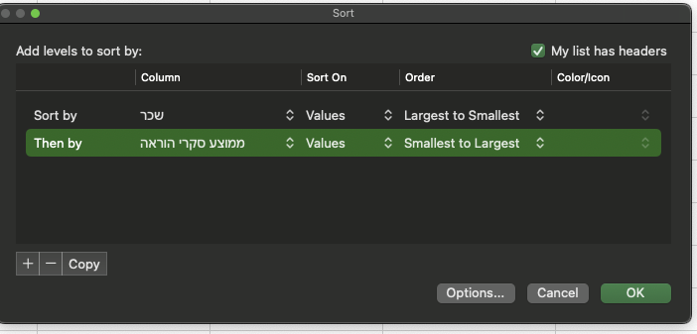

 |  |  |  |  |  |  | איך ביצענו זאת?
 |  |  |  |  |  |  | התהליך הראשוני זהה למיון כפי שהוצג בנדרש א.
 |  |  |  |  |  |  | סימון הטבלה כולה.
 |  |  |  |  |  |  | לחיצה על נתונים (Data) ועל מיון (Sort)
 |  |  |  |  |  |  | מיון לפי שכר מהגבוה לנמוך,
 |  |  |  |  |  |  | וישנו לחצן של ״הוסף רמה״ (או במק + בחלק התחתון)
 |  |  |  |  |  |  | שמאפשר לבצע מיון לפי משתנה נוסף: ממוצע סקרי הוראה מהנמוך לגבוה.

 |  |  |  |  |  |  | בעצם: ביצענו כאן מיון לפי ״שני משתנים״.
 |  |  |  |  |  |  | מיון שכזה יוצר קודם כל מיון לפי המשתנה הראשון;
 |  |  |  |  |  |  | ואם מזוהים ערכי משתנה ראשון זהים - המיון הפנימי ביניהם
 |  |  |  |  |  |  | יבוצע לפי המשתנה הנוסף / הרמה הנוספת.

נדרש ג - בפורמט ״בחינה״

לפניכם מספר טענות:
 | טענה 1: ניתן למיין טבלאות לפי משתנה אחד לכל היותר.
 | טענה 2: ניתן למיין טבלאות לפי שני משתנים לכל היותר.
 | טענה 3: אם אני ממיין טבלה לפי משתנה מסוים (א), ואז (ברמה נוספת) לפי משתנה אחר (ב), סדר הטבלה תמיד יהיה שונה בהשוואה למצב
 | שבו אני ממיין לפי משתנה א בלבד
 | טענה 4: אם אני ממיין טבלה לפי משתנה מסוים (א), ואז (ברמה נוספת) לפי משתנה אחר (ב), סדר הטבלה עלול להיות שונה בהשוואה למצב
 | שבו אני ממיין לפי משתנה (ב) וברמה הבאה לפי משתנה (א).

נדרש: מהי הטענה / הטענות הנכונה / הנכונות?

נייצר טבלה פיקטיבית קצרה וקטנה שתעזור לכם להבין את ההבדלים בקלות:

 |  |  |  | מועמד לדייט | גובה | שכר אלפי ש״ח
 |  |  |  | איציק | 1.8 | 20
 |  |  |  | אבי | 1.8 | 35
 |  |  |  | משה | 1.5 | 120
 |  |  |  | סרגיי | 1.5 | 40
 |  |  |  | קוקיליד | 1.7 | 50
 |  |  |  | דונגי | 1.7 | 80

ניקח את הטבלה ונבצע שני סוגי מיונים:

טבלה 1 - מיון לפי גובה ואז לפי שכר (ברמה הבאה) |  |  |  |  |  | טבלה 2 - מיון לפי שכר ואז לפי גובה

מועמד לדייט | גובה | שכר אלפי ש״ח |  |  |  | מועמד לדייט | גובה | שכר אלפי ש״ח
אבי | 1.8 | 35 |  |  |  | משה | 1.5 | 120
איציק | 1.8 | 20 |  |  |  | דונגי | 1.7 | 80
דונגי | 1.7 | 80 |  |  |  | קוקיליד | 1.7 | 50
קוקיליד | 1.7 | 50 |  |  |  | סרגיי | 1.5 | 40
משה | 1.5 | 120 |  |  |  | אבי | 1.8 | 35
סרגיי | 1.5 | 40 |  |  |  | איציק | 1.8 | 20

מה קרה פה? בגלל שהוגדר משתנה המיון הראשון (העיקרי) גובה, |  |  |  |  |  | מה קרה פה? בגלל שהוגדר משתנה המיון הראשון (העיקרי) שכר,
אז המיון בוצע קודם כל לפי גובה, כך שהמועמדים הגבוהים ביותר |  |  |  |  |  | אז המיון בוצע קודם כל לפי שכר, כך שהמועמדים המשתכרים
הוצגו ראשונים. |  |  |  |  |  | בשכר הגבוה ביותר הוצגו ראשונים.
רק במקרה שבו חל שוויון בגבהים, המיון הפנימי היה לפי שכר. |  |  |  |  |  | שימו לב (הערת נתנאל) שאין כאן שני אנשים עם אותו שכר.
כך למשל, אבי ואיציק הם באותו גובה, לכן המיון הפנימי ביניהם |  |  |  |  |  | לכן, המיון המשני לפי גובה בכלל לא רלוונטי.
גרם לאבי להופיע תחילה (מרוויח יותר מאיציק). |  |  |  |  |  | זכרו: מיון משני עוזר לנו, רק כדי לסדר באופן פנימי ערכים
 |  |  |  |  |  | שהמשתנה הראשוני שלהם הוא בעל אותו ערך.

 |  |  | יש חשיבות גבוהה מאד לסדר, בעת המיון לפי מספר משתנים.
 |  |  | משתנה המיון הראשון / הראשי הוא זה שיקבע את הטון והשפעתו תהיה המשמעותית ביותר.
 |  |  | רק במקרה של שוויון בערכיו, ייכנס המשתנה הנוסף לתוקף.

נחזור לטענות:
טענה 1: ניתן למיין טבלאות לפי משתנה אחד לכל היותר. |  |  |  |  | לא נכון! אין מגבלה עקרונית למספר המשתנים למיון.

טענה 2: ניתן למיין טבלאות לפי שני משתנים לכל היותר. |  |  |  |  | לא נכון! אין מגבלה עקרונית למספר המשתנים למיון.

טענה 3: אם אני ממיין טבלה לפי משתנה מסוים (א), ואז (ברמה נוספת) לפי משתנה אחר (ב), סדר הטבלה תמיד יהיה שונה בהשוואה למצב
שבו אני ממיין לפי משתנה א בלבד |  |  |  |  | לא נכון! זה תלוי בנתונים

טענה 4: אם אני ממיין טבלה לפי משתנה מסוים (א), ואז (ברמה נוספת) לפי משתנה אחר (ב), סדר הטבלה עלול להיות שונה בהשוואה למצב
שבו אני ממיין לפי משתנה (ב) וברמה הבאה לפי משתנה (א). |  |  |  |  | נכון

נדרש ד - בפורמט ״בחינה״
לפניכם נתוני שכר עובדים ב-Excel:

מס׳ עובד | שם פרטי | שם משפחה | עיר מגורים | גובה | משקל | צבע עיניים | ממוצע סקרי הוראה | שיעור משרה | שכר
101 | Alice | Smith | New York | 165 | 65 | Blue | 4.5 | 100 | 70,000
102 | Bob | Johnson | Los Angeles | 175 | 80 | Brown | 3.8 | 75 | 52,000
103 | Charlie | Williams | Chicago | 180 | 90 | Green | 4.2 | 50 | 35,000
104 | David | Brown | Houston | 170 | 70 | Hazel | 4 | 100 | 68,000
105 | Eva | Jones | Phoenix | 160 | 55 | Gray | 3.9 | 80 | 56,000
106 | Frank | Garcia | Philadelphia | 185 | 85 | Amber | 4.6 | 60 | 42,000
107 | Grace | Miller | San Antonio | 155 | 50 | Blue | 4.3 | 100 | 70,000
108 | Hannah | Davis | San Diego | 172 | 68 | Brown | 3.7 | 90 | 63,000
109 | Ivy | Martinez | Dallas | 168 | 60 | Green | 4.1 | 70 | 49,000
110 | Jack | Taylor | San Jose | 177 | 75 | Hazel | 4.4 | 85 | 60,000

לפניכם מספר טענות:
 | טענה 1: אם נמיין את הטבלה לפי מספר עובד מהנמוך לגבוה, סדר הערכים בטבלה ישתנה.
 | טענה 2: אם נמיין את הטבלה לפי ממוצע סקרי הוראה מהגבוה לנמוך (משתנה ראשי) ואז לפי מספר עובד (משתנה משני) מהנמוך לגבוה,
 | סדר הטבלה לא ישתנה.
 | טענה 3: משה טען: ״אם אחרי המיון בטענה 2 נבצע מיון נוסף (משתנה שלישי) לפי משקל, סדר הטבלה ישתנה שוב״

טענה 1: שגויה. הטבלה כבר ממויינת לפי מס׳ עובד מהנמוך לגבוה. לחזור על מיון כזה לא יבצע שום שינוי בטבלה.
טענה 2: שגויה. זכרו: אם אני ממיין לפי משתנה ראשי, סדר הטבלה ייקבע קודם כל לפיו. הואיל וניתן לראות שהטבלה *לא* מסודרת לפי סקרים מהגבוה
לנמוך, ברור לנו שסידור לפי משתנה ראשי של סקרי הוראה, יוביל לשינוי הסדר. להלן הדגמה:

מס׳ עובד | שם פרטי | שם משפחה | עיר מגורים | גובה | משקל | צבע עיניים | ממוצע סקרי הוראה | שיעור משרה | שכר
106 | Frank | Garcia | Philadelphia | 185 | 85 | Amber | 4.6 | 60 | 42,000
101 | Alice | Smith | New York | 165 | 65 | Blue | 4.5 | 100 | 70,000
110 | Jack | Taylor | San Jose | 177 | 75 | Hazel | 4.4 | 85 | 60,000
107 | Grace | Miller | San Antonio | 155 | 50 | Blue | 4.3 | 100 | 70,000
103 | Charlie | Williams | Chicago | 180 | 90 | Green | 4.2 | 50 | 35,000
109 | Ivy | Martinez | Dallas | 168 | 60 | Green | 4.1 | 70 | 49,000
104 | David | Brown | Houston | 170 | 70 | Hazel | 4 | 100 | 68,000
105 | Eva | Jones | Phoenix | 160 | 55 | Gray | 3.9 | 80 | 56,000
102 | Bob | Johnson | Los Angeles | 175 | 80 | Brown | 3.8 | 75 | 52,000
108 | Hannah | Davis | San Diego | 172 | 68 | Brown | 3.7 | 90 | 63,000
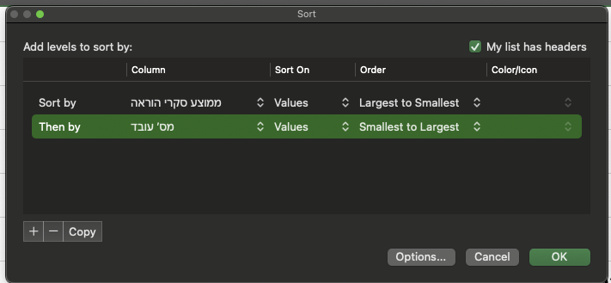

טענה 3 - שגויה: באופן כללי, הטענה מדברת על מצב שבו משתנה המיון הראשי הוא ״סקר הוראה״. במשתנה המיון הראשי הזה, כל הערכים שונים;
אין שום ערך שחוזר על עצמו / מופיע מספר פעמים.
מה שאמרנו ותקף גם כאן הוא - שאם במיון לפי משתנה ראשי אין ערכים שחוזרים על עצמם, מיון משני לפי משתנה / משתנים נוספים הוא חסר ערך.
בקצרה: מיון משני לפי משתנים נוספים יכול לעזור לי אם ורק אם יש שוויון בין כמה ערכים במשתנה הראשי.

נדרש ה - סינון
משה קיבל לידיו את טבלת נתוני העובדים להלן. מנהליו ביקשו ממנו שידאג להוציא דוח מקוצר שיכלול אך ורק את הנתונים של העובדים
שממוצע הסקר שלהם נמוך מ-4.

מס׳ עובד | שם פרטי | שם משפחה | עיר מגורים | גובה | משקל | צבע עיניים | ממוצע סקרי הוראה | שיעור משרה | שכר
101 | Alice | Smith | New York | 165 | 65 | Blue | 4.5 | 100 | 70,000
102 | Bob | Johnson | Los Angeles | 175 | 80 | Brown | 3.8 | 75 | 52,000
103 | Charlie | Williams | Chicago | 180 | 90 | Green | 4.2 | 50 | 35,000
104 | David | Brown | Houston | 170 | 70 | Hazel | 4 | 100 | 68,000
105 | Eva | Jones | Phoenix | 160 | 55 | Gray | 3.9 | 80 | 56,000
106 | Frank | Garcia | Philadelphia | 185 | 85 | Amber | 4.6 | 60 | 42,000
107 | Grace | Miller | San Antonio | 155 | 50 | Blue | 4.3 | 100 | 70,000
108 | Hannah | Davis | San Diego | 172 | 68 | Brown | 3.7 | 90 | 63,000
109 | Ivy | Martinez | Dallas | 168 | 60 | Green | 4.1 | 70 | 49,000
110 | Jack | Taylor | San Jose | 177 | 75 | Hazel | 4.4 | 85 | 60,000

מבוא: שימו לב שבשונה מהנדרשים הקודמים, המטרה איננה לשנות את סדר הטבלה כולה, אלא לצמצם / להקטין את מספר הערכים המוצגים, כך שיופיעו
רק אלו שעומדים בתנאי / קריטריון מסוים. כאשר נדרש להציג חלק מהנתונים = סינון.

נעתיק את הנתונים כדי לשמור על השלמות:

מס׳ עובד | שם פרטי | שם משפחה | עיר מגורים | גובה | משקל | צבע עיניים | ממוצע סקרי הוראה | שיעור משרה | שכר
101 | Alice | Smith | New York | 165 | 65 | Blue | 4.5 | 100 | 70,000
102 | Bob | Johnson | Los Angeles | 175 | 80 | Brown | 3.8 | 75 | 52,000
103 | Charlie | Williams | Chicago | 180 | 90 | Green | 4.2 | 50 | 35,000
104 | David | Brown | Houston | 170 | 70 | Hazel | 4 | 100 | 68,000
105 | Eva | Jones | Phoenix | 160 | 55 | Gray | 3.9 | 80 | 56,000
106 | Frank | Garcia | Philadelphia | 185 | 85 | Amber | 4.6 | 60 | 42,000
107 | Grace | Miller | San Antonio | 155 | 50 | Blue | 4.3 | 100 | 70,000
108 | Hannah | Davis | San Diego | 172 | 68 | Brown | 3.7 | 90 | 63,000
109 | Ivy | Martinez | Dallas | 168 | 60 | Green | 4.1 | 70 | 49,000
110 | Jack | Taylor | San Jose | 177 | 75 | Hazel | 4.4 | 85 | 60,000

שלבים: | א. אסמן את הטבלה כולה
 | ב. לחיצה על נתונים (Data) וסינון (Filter)
 | ג. במצב כזה - אני צפוי לראות חיצים קטנים שנמצאים בפינה השמאלית התחתונה של כל תאי הכותרת.
 | ד. משתנה הסינון בהתאם לנדרש - הוא ממוצע סקרי ההוראה (הנדרש רוצה סקרים נמוכים מ-4):
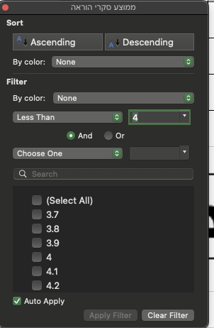
 |  | אלחץ על החץ כלפי מטה בתא המשתנה הרלוונטי (ממוצע סקרים)
 |  | במחשבי Windows:
 |  |  | אבחר ב״מסנני מספרים״
 |  |  | ואז מבין האפשרויות אבחר ב״קטן מ-״ ואזין את המספר 4

נדרש ו - סינון לפי מספר משתנים
הניחו כעת כי דרשו מאיתנו להציג רק את העובדים שממוצע סקריהם מעל 4.1 ובנוסף הגובה שלהם מעל 170.

מס׳ עובד | שם פרטי | שם משפחה | עיר מגורים | גובה | משקל | צבע עיניים | ממוצע סקרי הוראה | שיעור משרה | שכר
101 | Alice | Smith | New York | 165 | 65 | Blue | 4.5 | 100 | 70,000
102 | Bob | Johnson | Los Angeles | 175 | 80 | Brown | 3.8 | 75 | 52,000
103 | Charlie | Williams | Chicago | 180 | 90 | Green | 4.2 | 50 | 35,000
104 | David | Brown | Houston | 170 | 70 | Hazel | 4 | 100 | 68,000
105 | Eva | Jones | Phoenix | 160 | 55 | Gray | 3.9 | 80 | 56,000
106 | Frank | Garcia | Philadelphia | 185 | 85 | Amber | 4.6 | 60 | 42,000
107 | Grace | Miller | San Antonio | 155 | 50 | Blue | 4.3 | 100 | 70,000
108 | Hannah | Davis | San Diego | 172 | 68 | Brown | 3.7 | 90 | 63,000
109 | Ivy | Martinez | Dallas | 168 | 60 | Green | 4.1 | 70 | 49,000
110 | Jack | Taylor | San Jose | 177 | 75 | Hazel | 4.4 | 85 | 60,000

נעתיק את הטבלה לשם נוחות, נפעיל את כלי הסינון, ונפעיל אותו (באמצעות החץ שפונה כלפי מטה) גם על משתנה הסקרים, וגם על משתנה הגובה.

מס׳ עובד | שם פרטי | שם משפחה | עיר מגורים | גובה | משקל | צבע עיניים | ממוצע סקרי הוראה | שיעור משרה | שכר
103 | Charlie | Williams | Chicago | 180 | 90 | Green | 4.2 | 50 | 35,000
106 | Frank | Garcia | Philadelphia | 185 | 85 | Amber | 4.6 | 60 | 42,000
110 | Jack | Taylor | San Jose | 177 | 75 | Hazel | 4.4 | 85 | 60,000

 |  |  |  |  |  |  | בשונה ממיון לפי כמה משתנים - שבו תוצאת המיון
 |  |  |  |  |  |  | בהחלט עשויה להיות שונה בהתאם לסדר המיון וההגדרה -
 |  |  |  |  |  |  | מי משתנה מיון ראשי ומי משתנה מיון משני;
 |  |  |  |  |  |  | הרי שבסינון לפי מספר משתנים אין חשיבות לסדר.

 |  |  |  |  |  |  | הדגמה:
 |  |  |  |  |  |  | אם מישהי אומרת לי ״תסדר לי מישהו עם דופק ועשיר״
 |  |  |  |  |  |  | זה בדיוק כמו שהיא תגיד לי:
 |  |  |  |  |  |  | ״תסדר לי מישהו עשיר עם דופק״.

נדרש ז - סינון לפי מספר משתנים
לפניכם מספר טענות:
טענה 1: מיון לפי שני משתנים יעניק תוצאה זהה ללא תלות בסדר המיון ובהגדרת משתנה ראשי / משני
טענה 2: סינון לפי ארבעה משתנים יעניק תוצאה זהה ללא תלות בסדר הסינון
טענה 3: סינון לפי שני משתנים יעניק תוצאה זהה ללא תלות בסדר הסינון, אבל סינון לפי יותר משני משתנים יכול להניב תוצאה שונה בהתאם לסדר הסינון
טענה 4: סינון ומיון הם שמות שונים לאותו הכלי
טענה 5: באמצעות מיון מוסתרים הערכים שאינם עונים לקריטריונים שהוגדרו

נדרש: דונו בנכונות כל אחת מהטענות:

 | טענה | נכון / שגוי | הנמקה
 | 1 | שגויה | במיון במקרים רבים יש חשיבות לסדר (מי המשתנה הראשי, מי המשני)
 | 2 | נכונה | בשונה ממיון, סדר הגדרת הסינון לא רלוונטי, ונגיע לאותה תוצאה כל עוד מוגדרים אותם משתנים
 | 3 | שגויה | החלק השני של המשפט שגוי - אין זה משנה לפי כמה משתנים מסננים, בסינון אין חשיבות לסדר
 | 4 | שגויה | מיון: מסדר נתונים קיימים, ממשיך להציג את כולם, עם חשיבות לסדר; סינון - מסתיר נתונים שלא עומדים בקריטריון, ואין חשיבות לסדר
 | 5 | שגויה | מיון כשלעצמו איננו מסתיר ערכים, הוא ממשיך להציג את הטבלה בשלמותה, ופשוט משנה את הסדר.

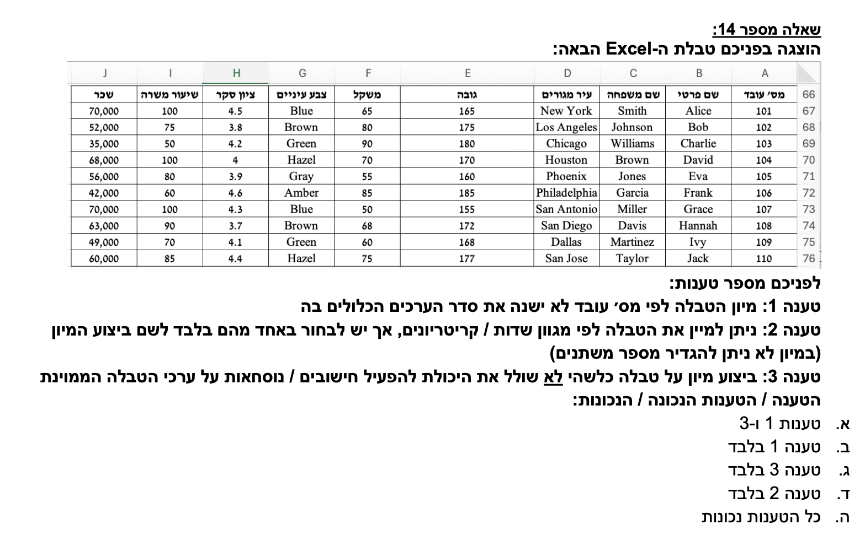

לא נכון! אם אגדיר את המיון מגבוה לנמוך (יהיה שינוי)

שגוי. אפשר למיין מספר משתנים

נכון. מיון לא שולל אפשרות שימוש בנתונים לאחר מכן

טענה 1: | נכונה. המיון אפשרי בהחלט לפי מספרים, לפי תאריכים, לפי טקסט. כיף גדול במימדיון.
טענה 2: | נכונה.
טענה 3: | שגוי. אפשר בהחלט למיין לפי כמה משתנים, גם אם סוגיהם שונים (טקסט, מספר וכו׳).

טענות 1 ו-2 נכונות. התשובה א.

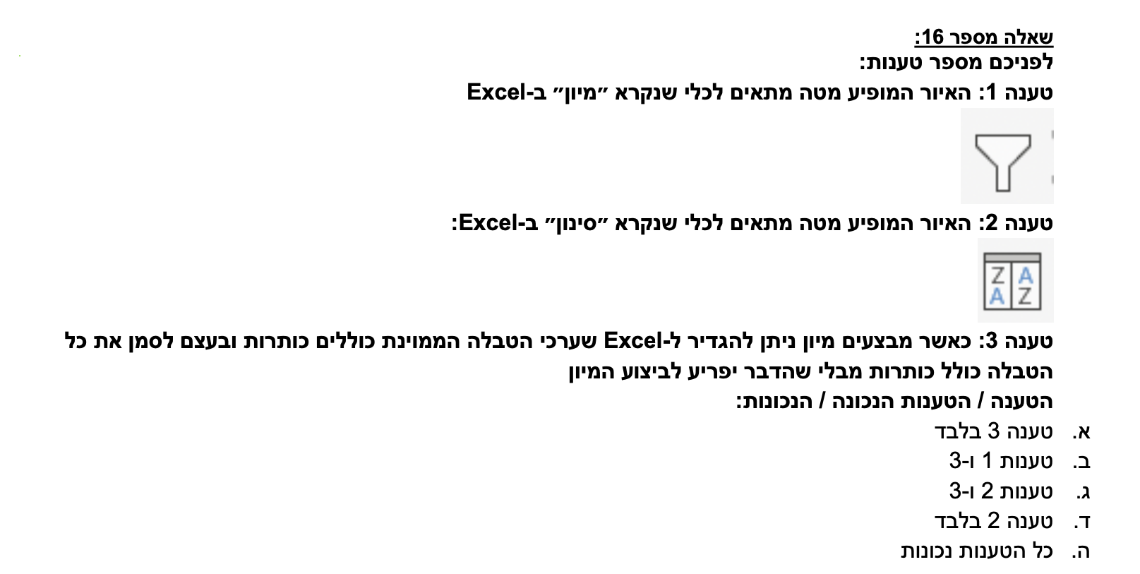

טענה 1: | הכפתור הזה מסנן! ולכן הטענה שגויה. כמו שאמר גמבי: ״אם אני מכניס למשפך אבנים גדולות וקטנות, רק הקטנות יעברו, כך סיננתי״.
טענה 2: | הכפתור הזה ממיין. ולכן הטענה שגויה.
טענה 3: | נכונה.

התשובה: | א

מפגש 4
ניתוח מידע עסקי ממוחשב - Excel - עם שייקה: סמסטר 2025ב, מפגש 4 |  |  |  |  |  |  | 2025-03-23

נושאי המפגש (יח׳ 6, 7 בסילה) - נדאג לסמן לאן נגיע והשאר במפגש 5:
פונקציות: |  | SUM | V
 |  | AVERAGE | V
 |  | MIN | V
 |  | MAX | V
 |  | COUNT | V
 |  | COUNTA | V
 |  | COUNTIF | V
 |  | AVERAGEIF | V
 |  | IF | שיעור הבא
 |  | LOOKUP | שיעור הבא

קיבועים - הרחבה: |  | קיבוע שורה | V
 |  | קיבוע עמודה | V
 |  | מקרים שונים | V
 |  | לוח הכפל | V

מה זה פונקציות בכלל?
פונקציה היא כלי מובנה לביצוע סוג ספציפי של חישוב או תהליך ב-Excel.
הדוגמא הכי פשוטה לפונקציה היא SUM: פונקציה שיודעת לסכום ערכים באופן רציף.
קיימות פונקציות רבות ונוספות ממגוון סוגים ולמגוון מטרות - סטטיסטיקות, חיפוש מידע, מתמטיות ועוד.
אנחנו נרצה להגדיר בצורה כללית את המבנה של הפונקציה, את אופן כתיבתה (תחביר - Syntax) כדי לדעת
איך ליישם את הפונקציות עצמן אבל גם לקבל הבנה רחבה יותר שתאפשר לנו ללמוד פונקציות נוספות.

שאלה 1 - פונקציית SUM בסיסית ופונקציות אחרות

דניאל בן עמי קיבל את הדיווח הבא - לגבי עלויות שכר של קבלני משנה בחברה:

 | מס׳ קבלן | עלות שכר
 | 4 | 60000
 | 32 | 75000
 | 28 | 10000
 | 19 | 12000

נדרש:
א. חשבו באמצעות פונקציית SUM את עלות השכר הכוללת של הקבלנים.
ב. מהו השכר הממוצע בחברה.
ג. באמצעות פונקציה מתאימה, מצאו את השכר הגבוה ביותר.
ד. באמצעות פונקציה מתאימה, מצאו את השכר הנמוך ביותר.

פתרון שאלה 1

 | מס׳ קבלן | עלות שכר
 | 4 | 60000 |  | טווח הערכים
 | 32 | 75000 |  | שאותו סוכמים
 | 28 | 10000 |  | עם נקודותיים | שם
 | 19 | 12000 |  | בין הערכים | הפונקציה | מתחילים בסימן = כל פונקציה או פעולה חישובית

SUM | סכום שכר |  | א |  | #N/A |  | * | טיפ: כתיבת FORMULATEXT
AVERAGE | ממוצע שכר |  | ב |  | #N/A |  |  | ולחיצה על תא כלשהו, מציפה אוטומטית
MAX | שכר מקסימלי |  | ג |  | #N/A |  |  | את הנוסחה באותו תא.
MIN | שכר מינימלי |  | ד |  | #N/A

שאלה 1.1 - שאלה פשוטה בסגנון מבחן בנושא

אמנדה עובדת במפעל לייצור נקניק. להלן נתונים לגבי היקפי הייצור מנקניק בתאריכים שונים:

 | תאריך | יח׳ נקניק
 | 2024-01-23 | 234
 | 2024-01-24 | 950
 | 2024-01-25 | 133
 | 2024-01-26 | 898
 | 2024-01-27 | 100
 | 2024-01-28 | 124
 | 2024-01-29 | 178

 | סך ייצור נקניק

לפניכם מספר טענות לגבי האפשרות להשלים בתא C70 נוסחה שתסכום את היקף ייצור הנקניק בכל טווח התאריכים
הנתון בטבלה:

א. |  | =C62:C68
ב. |  | =SUM(C$62:C$68)
ג. |  | =SUM(C62:C68)
ד. |  | =SUM(C62+C68)
ה. |  |  | =C62+C63+C64+C65+C66+C67+C68

פתרון:
א שגוי, כי הוא כלל לא מגדיר את הפונקציה הנכונה לביצוע סיכום.
ב שגוי, הואיל ובהינתן שהפעולה מבוצעת בתא אחד ויחיד (התא הצהוב) ללא גרירה / שכפול, אין שום צורך לקבע (בדולרים).
כזכור, קיבוע כזה חיוני רק כאשר גוררים נוסחה ורוצים לדאוג שההפניה תשאר קבועה.
ג נכונה. הפניה נכונה לפונקציה, בלי קיבוע (כי אין גרירה). טווח התאים בסוגריים נכון, עם נקודותיים ביניהם.
ד כאשר מגדירים SUM טווח התאים מוגדר עם נקודותיים בין קצות הטווח ולא עם סימן + ביניהם.
ה אמנם חיבור ידני של הערכים יוביל לתוצאה תקינה, אך הוא ארוך, מסורבל, מועד לטעויות ובקיצור - לא יעיל.
מבחינתנו, תמיד כשנרצה לסכום טווח של ערכים, נשתמש בפונקציית SUM.

שאלה 2 - פונקציית ספירה, ממוצע מותנה ומניפולציה על נתונים

לפניכם נתונים לגבי ציוני סטודנטים וסטודנטיות בקורס ניתוח מידע עסקי ממוחשב במרכז האקדמי פרס:

 | מס׳ סטודנט | ציון הבחינה
 | 2134 | 53
 | 45 | 55
 | 123 | 94
 | 56 | 74
 | 32 | 79
 | 124 | 86
 | 892 | 54
 | 893 | 60
 | 905 | 94
 | 907 | 100
 | 1284 | 92

א. חשבו את ממוצע הציונים.
ב. הוסיפו עמודה שתקרא ״ציון אחרי פקטור״ שתכלול את ציוני הבסיס בתוספת 5 נק׳. השתמשו בתא עזר לפי הצורך.
ג. חשבו את חציון הציונים והסבירו את משמעותו.
ד. באמצעות פונקציה מתאימה, ציינו כמה סטודנטים נכשלו בבחינה (ציון נמוך מ-60).
ה. באמצעות פונקציה מתאימה, חשבו את ממוצע הציונים של העוברים בלבד.

פתרון:
 |  |  | ב
 | מס׳ סטודנט | ציון הבחינה לפני פקטור | ציון אחרי פקטור |  |  |  | פקטור:
 | 2134 | 53 | 58 |  |  |  | 5
 | 45 | 55 | 60
 | 123 | 94 | 99 |  |  |  | ציון נכשל:
 | 56 | 74 | 79 |  |  |  | <60
 | 32 | 79 | 84
 | 124 | 86 | 91 |  |  |  | ציון עובר:
 | 892 | 54 | 59 |  |  |  | >=60
 | 893 | 60 | 65
 | 905 | 94 | 99
 | 907 | 100 | 105 |  |  | KADAIF
 | 1284 | 92 | 97 |  | COUNTIF

א | ממוצע ציונים |  |  |  |  |  | average
ג | חציון |  |  | הערך ש-50% מהסטודנטים נמצאים מעליו |  |  | median
ד | כשלון |  |  |  |  | #N/A | countif
ה | ממוצע עוברים
 |  |  |  |  |  | מקבלת כקלט (רצה על)
 |  |  |  | התנאי | טווח הערכים | טווח ערכים - כאן: D116:D126 טווח הציונים
 |  |  |  | הספציפי | שעליו | וסופרת כמה ערכים בטווח עונים לתנאי
 |  |  |  | בתא העזר | מבוצעת | מסויים - כאן התנאי הוא ציון נכשל שמופיע בתא H119
 |  |  |  | שמגדיר כשלון | הבדיקה

 |  |  |  |  | פסיק
 |  |  | #N/A

 | התנאי לציון | רשימת | שם הפונקציה שמקבלת כקלט רשימת ערכים וכן תנאי
 | עובר - | הערכים - | ומבצעת חישוב ממוצע רק על אותם הערכים שעומדים בתנאי
 | לפי תא H122 | ציונים
 |  | אחרי פקטור

שאלה 2.1 - סגנון בחינה

אמנדה עובדת בחברה לשיווק נקניק בניהול קשת.
להלן נתונים לגבי מאפייני הנקניק במבחן טעימות עיוור שבוצע מטעם ישראל היום:

 | סוג הנקניק | ציון טעימה |  |  | ממוצע ציונים בענף הנקניק
 | תה | 8 |  |  | 4.8
 | אמנדה | 9
 | שי | 4
 | קבנוס | 2
 | פסטרמה | 7
 | נקניקיה | 6
 | צ׳וריסוס | 3.4

מס׳ נקניקים מעל הממוצע

נדרש - מבין הנוסחאות הבאות, איזו מתאימה להשלמה רלוונטית של הערך בתא C160? יש לפעול בצורה יעילה
ולהמנע מקיבועים מיותרים:

א. |  |  | ,=AVERAGEIF(C152:C158,F152)
ב. |  |  | ,=AVERAGEIF(C$152:C$158,F$152)
ג. |  |  | ,=COUNTIF(C152:C158,F152)
ד. |  |  | ,=COUNTIF(C152:C158,F$152)
ה. כל התשובות שגויות

ראשית, בשאלות כאלו, חשוב מאד לזהות את סוג הפונקציה תחילה.
פונקציית AVERAGEIF היא פונקציה המחשבת ממוצע של ערכים שעומדים בתנאי מסויים.
כאן, ביקשו לדעת כמה (לספור כמה) סוגי נקניק עונים לתנאי מסויים, לכן סוג הפונקציה איננה ממוצע אלא ספירה.
לכן, פונקציית הבסיס היא COUNTIF (רוצים לספור - COUNT, כמה סוגי נקניק עונים לתנאי - IF).
הואיל ואת הנוסחה יש ליישם בתא אחד ויחיד (ללא גרירה לצד ערכים קבועים), גם ד שכולל דולרים / קיבועים לא רלוונטי.
לגבי אפשרות ג, היא כמעט נכונה, אבל לא:

 |  |  | ,=COUNTIF(C152:C158,F152)

 |  |  | לספור כמה ערכים עונים לתנאי.
בתא F152 |  |  | שם הפונקציה אחלה - נכון
מופיע הערך 4.8 |  | טווח הערכים שעליו
אם מפנים לתא זה, |  | בודקים את התנאי: תקין
אקסל יספור רק ערכים |  |  |  |  |  | טיפ:
שזהים ל-4.8. |  |  |  |  |  | כאשר רוצים לציין ערך שגדול מערך מסוים בתא
זה לא מה שנתבקשתי לבצע: |  |  |  |  |  | המגדיר את התנאי, הרישום הוא:
נתבקשתי להגדיר |  |  |  |  |  | >80
ערך מעל 4.8
כלומר תא העזר היה חייב להיות מוגדר כך: |  |  | >4.8 |  |  | כאשר רוצים לציין ערך שקטן מערך מסוים בתא
הואיל ותא העזר לא יכול לשרת את התנאי המוגדר, אין אף נוסחה |  |  |  |  |  | המגדיר התנאי, הרישום הוא:
שתעזור לי להגשים את הדרישה |  |  |  |  |  | <80
 |  |  |  |  |  | במלים אחרות, צריך ״לדמיין״ שאנחנו בצד השני
לכן התשובה הנכונה היא ה. |  |  |  |  |  | לא בצד של המספר.

שאלה 3 - פונקציית COUNT ו- COUNTA

לפניכם נתונים לגבי זמני ההמתנה במוקד השירות שאותו מנהלת יובל בחברת נקניקים גדולה:

 | תאריך | זמן המתנה בדקות |  |  |  |  | COUNT
 | 2024-01-01 | 8 |  |  |  | סופרת את כל הערכים
 | 2024-01-02 | 10 |  |  |  | המספריים בטווח.
 | 2024-01-03 | המוקד סגור |  |  |  |  | COUNTA
 | 2024-01-04 | 14 |  |  |  | סופרת את כל הערכים
 | 2024-01-05 | 17 |  |  |  | בטווח.
 | 2024-01-06 | 3
 | 2024-01-07 | המוקד סגור
 | 2024-01-08 | 9
 | 2024-01-09 | חופש
 | 2024-01-10 | 23

א. כמה ימי עבודה (ימים שבהם המוקד לא סגור / בחופש) נכללים ברשימה לעיל?
ב. כמה ימים בסך הכל נכללים ברשימה לעיל?

פתרון:

 | תאריך | זמן המתנה בדקות |  |  | פונקציית COUNT:
 | 2024-01-01 | 8 |  |  | מקבלת רשימת ערכים,
 | 2024-01-02 | 10 |  |  | וסופרת רק את הערכים המספריים.
 | 2024-01-03 | המוקד סגור |  |  | כלומר במקרה זה, אם נפעיל את פונקציית COUNT
 | 2024-01-04 | 14 |  |  | היא תתעלם בספירה מהתאים שבהם קיים מלל
 | 2024-01-05 | 17 |  |  | כגון המוקד סגור / חופש, וכך נקבל רק את ימי הפעילות
 | 2024-01-06 | 3 |  |  | שבהם יש ערך מספרי של זמן המתנה
 | 2024-01-07 | המוקד סגור
 | 2024-01-08 | 9 |  |  | פונקציית COUNTA (קיצור של Count ALL):
 | 2024-01-09 | חופש |  |  | מקבלת רשימת ערכים, וסופרת את מספר הערכים ללא תלות
 | 2024-01-10 | 23 |  |  | בסוגם (כן מתייחסת לטקסט, סימונים וכן הלאה - לא רק למספרים)
עד פה בדיוק הגענו במפגש בכיתה ב-23.3. למרות זאת, בחרתי להשאיר לכם את כל מה שבהמשך, שכולל תרגילים נוספים שיעזרו לכם לחזק את הידע (עכשיו / לקראת המבחן, מה שנוח לכם).
א. מס׳ ימי עבודה |  |  |  | #N/A
ב. מס׳ ימים כולל בטווח |  |  |  | #N/A

שיעור 10:15

כאמור, המטרה העיקרית היום היא ללמוד פונקציות - תהליכים חישוביים מובנים באקסל במגוון הקשרים.
באופן כללי, פונקציה עובדת בפורמט הבא:
 |  |  |  | =function name(argument1, argument2…)

 |  | רשימת הערכים (ארגומנטים) |  | שם הפונקציה
 |  | עליהם הפונקציה

SUM | AVERAGE | MIN | MAX | COUNT | COUNTA | COUNTIF | AVERAGEIF
סכום | ממוצע | מינימום | מקסימום | ספור מספרים | ספור הכל | ספור בתנאי | ממוצע בתנאי

שאלה 4 - פונקציות בסיסיות - תרגול לבית עם פתרון מלא

לפניכם נתונים עסקיים לגבי חברת ״אור שושן - חברה לנקניק״ בע״מ:

מק״ט | שם הנקניק | מחיר ליח׳ | מס׳ יח׳ | סך מחיר | תוספת יוקר | סך עדכני
500 | סלמי | 50 | 60
600 | צחי | 200 | 98
174 | שי | 4 | 31
392 | קוניאק | 12 | 24
653 | מניאק | 30 | 390
439 | שושן | 170 | 19
100 | תה | 22 | 72

נדרש:
א. השלימו את עמודת סך המחיר (מחיר ליח׳ * מס׳ יח׳).
ב. בהנחה שהעליתם את המחירים ב-5% (תוספת יוקר) חשבו את תוספת היוקר לכל המוצרים וכן את המחיר העדכני.
ג. חשבו את סיכום סך המחיר, את סיכום סך תוספת היוקר ואת הסיכום העדכני.
ד. חשבו את הממוצע של המחיר ליח׳ (בנתוני עמודה C), את המחיר המינימלי (עמודה C), מקסימלי (C) וכמה סוגי נקניק יש.

פתרון:

לפניכם נתונים עסקיים לגבי חברת ״אור שושן - חברה לנקניק״ בע״מ:
ב
א
ב
ב
א
ב
ב
מק״ט | שם הנקניק | מחיר ליח׳ | מס׳ יח׳ | סך מחיר | תוספת יוקר | סך עדכני |  | תוספת יוקר:
500 | סלמי | 50 | 60 | 3000 | 150 | 3150 |  | 5%
600 | צחי | 200 | 98 | 19600 | 980 | 20580
א
ב
ב
174 | שי | 4 | 31 | 124 | 6.2 | 130.2
א
ב
ב
392 | קוניאק | 12 | 24 | 288 | 14.4 | 302.4
א
ב
ב
653 | מניאק | 30 | 390 | 11700 | 585 | 12285
א
ב
ב
439 | שושן | 170 | 19 | 3230 | 161.5 | 3391.5
א
ב
ב
100 | תה | 22 | 72 | 1584 | 79.2 | 1663.2

ד
ג
ג
ג
ד
ד
AVERAGE | ממוצע | 69.714 | סיכום | 39526 | 1976.3 | 41502.3
MIN | מינימלי | 4 | SUM
MAX | מקסימלי | 200
ד
 | מס׳ סוגים | 7
 |  | COUNT | סופר ערכים מספריים

שאלה 5 - קיבוע מוחלט (דולר גם לפני מספר שורה וגם לפני אות העמודה)

לפניכם נתונים של תלמידים שונים ומספר הנקניקים שצרכו במהלך הסמסטר:

 |  | יולי | אוגוסט | ספטמבר
 | אביב אפשטיין | 164 | 202 | 64
 | עינב בובי | 289 | 150 | 151
 | גל בוארון | 30 | 155 | 224
 | הדר יואביאן | 161 | 152 | 135
 | נואה אברהמוף | 288 | 241 | 215
 | שיר | 70 | 219 | 255
 | אור שושן | 450 | 900 | 1500

כעת התברר שכל הסטודנטים והסטודנטיות צרכו כמות נקניקים גבוהה פי 4 מהסכום הנתון (טעות במסד הנתונים).
השלימו את הטבלה הבאה שכוללת את צריכת הנקניק המעודכנת של הסטודנטים:

 |  | יולי | אוגוסט | ספטמבר |  |  | שיעור המכפלה
 | אביב אפשטיין | 656 | 808 | 256 |  |  | 4
 | עינב בובי | 1156 | 600 | 604
 | גל בוארון | 120 | 620 | 896
 | הדר יואביאן | 644 | 608 | 540
 | נואה אברהמוף | 1152 | 964 | 860
 | שיר | 280 | 876 | 1020
 | אור שושן | 1800 | 3600 | 6000

שאלה 6 - פונקציות תרגול נוסף לבית

SUM | AVERAGE | MIN | MAX | COUNT | COUNTA | COUNTIF | AVERAGEIF
סכום | ממוצע | מינימום | מקסימום | ספור מספרים | ספור הכל | ספור בתנאי | ממוצע בתנאי
V | V | V | V | V | עכשיו | עכשיו | עכשיו

צחי מקבל יותר מדי DM (הודעות פרטיות) באינסטגרם ממחזרים ומחזרות.
לפניכם נתונים מתוך מערכת מידע שפיתח צחי לטובת סינון המחזרות והמחזרים באופן אוטומטי.

שם המחזר | מזוהה | מגדר | גיל | מצב משפחתי | עיסוק | שכר | צבע עיניים
נקניקי הכפר | כן | חברה |  |  | נקניק
נקניקי העיר | לא | חברה |  |  | נקניק | 20000
משה | כן | גבר | 44 | רווק/ה | רואה חשבון | 25000 | חום
אבנר | לא | גבר | 32 | נשוי | רואה חשבון | 33000 | שחור
יונה | כן | לא מוגדר | 54 | פרוד/ה | ד״ר למימון | 48000 | כחול
מיכל | כן | אישה | 25 | רווק/ה | אחות | 14000 | כחול
שאול | לא | גבר | 67 | אלמן | אחות | 17000 | ירוק
חורטיצה | כן | אישה | 33 | גרושה | וודקה | 50000 | שקוף

נדרש:
א. על בסיס פונקציית COUNTA השתמש בעמודה מתאימה ונוסחה מתאימה כדי לדעת כמה מחזרים בטבלה.
הסבר מדוע השתמשת ב-COUNTA ולא ב - COUNT.
ב. צור פונקציה שתקבל כקלט את רשימת העיסוקים, ותחזיר את מספר האחיות.
ג. צור פונקציה שתקבל כקלט את רשימת השכר, ותחזיר את מספר המחזרים והמחזרות ששכרם מעל 22,000 ש״ח.
ד. צור פונקציה שתחזיר את ממוצע השכר של הגברים המחזרים.

פתרון:
א. על בסיס פונקציית COUNTA השתמש בעמודה מתאימה ונוסחה מתאימה כדי לדעת כמה מחזרים בטבלה.
הסבר מדוע השתמשת ב-COUNTA ולא ב - COUNT.

שם המחזר | מזוהה | מגדר | גיל | מצב משפחתי | עיסוק | שכר | צבע עיניים
נקניקי הכפר | כן | חברה |  |  | נקניק
נקניקי העיר | לא | חברה |  |  | נקניק | 20000
משה | כן | גבר | 44 | רווק/ה | רואה חשבון | 25000 | חום
אבנר | לא | גבר | 32 | נשוי | רואה חשבון | 33000 | שחור
יונה | כן | לא מוגדר | 54 | פרוד/ה | ד״ר למימון | 48000 | כחול
מיכל | כן | אישה | 25 | רווק/ה | אחות | 14000 | כחול
שאול | לא | גבר | 67 | אלמן | אחות | 17000 | ירוק
חורטיצה | כן | אישה | 33 | גרושה | וודקה | 50000 | שקוף

מספר המחזרים: הואיל ולא לכל המחזרים יש ערך מספרי, אם נשתמש בפונקציית COUNT כדי לספור את המחזרים,
נגיע לתוצאה שגויה. יחד עם זאת, לכל המחזרים יש ערכי טקסט שונים - שם, מזוהה/לא, מגדר ועוד.
לכן, אם נפעיל את פונקציית COUNTA שהיא פונקציה שיודעת לספור את כל סוגי הערכים (גם טקסט), הרי שאם נריץ
אותה על עמודה שכוללת ערך לכל המחזרים - נקבל כתוצאה את מספרם.

נריץ למשל את הפונקציה COUNTA על ערכי עמודה A: |  |  |  |  | 8
אם הייתי מריץ את הפונקציה COUNT על אותה רשימת ערכים: |  |  |  |  | 0 | כי אין ערכים מספריים בעמודה זו

ב. צור פונקציה שתקבל כקלט את רשימת העיסוקים, ותחזיר את מספר האחיות.
אני דורש פונקציה שתספור ערכים רק בתנאי שהערך הוא ״אחות״: לספור - COUNT, תנאי - IF,
לספור רק ערכים שעונים לתנאי COUNTIF.
 |  |  |  |  |  | תא עזר
 |  |  |  | 2 |  | אחות

 |  |  |  | =COUNTIF(F340:F347,G361)

 | התנאי הספציפי
 | שצריך להתקיים |  |  |  | שם הפונקציה הסופרת ערכים העונים לתנאי
 | כדי שהתא ״ייספר״ |  | טווח הערכים עליו
 | אצלנו התנאי הוא |  | מבוצעת הבדיקה -
 | שהערך יהיה ״אחות״ |  | טווח העיסוקים בעמודה F

ג. צור פונקציה שתקבל כקלט את רשימת השכר, ותחזיר את מספר המחזרים והמחזרות ששכרם מעל 22,000 ש״ח.

 |  |  |  | 4 |  | תא עזר
 |  |  |  |  |  | >22000

ד. צור פונקציה שתחזיר את ממוצע השכר של הגברים המחזרים.
כדי לחשב ערך ממוצע של ערכים שעומדים בתנאי מסויים נשתמש בפונקציית AVERAGEIF.
המילה AVERAGE משמעה ממוצע, והמילה IF משמעה בדיקת קיום תנאי.

 |  |  |  | 25000 |  | תא עזר
 |  |  |  |  |  | גבר

 |  |  |  | =AVERAGEIF(C340:C347,G381,G340:G347)

עבור ערכי גבר: |  |  |  |  | שם הפונקציה שיודעת לחשב ערך ממוצע של ערכים
בצע ממוצע של הערכים |  | התנאי גבר | טווח הערכים |  | בכפוף לתנאי
המקבילים בעמודת |  | בתא העזר | עליהם בודקים
השכר - עמודה G |  | הזה | את התנאי - עמודת המגדר (גבר / אישה)

שאלה 7 - פונקציות בסיסיות נוספות תרגול נוסף לבית

רקע: מטרתנו העיקרית במפגש זה היא להכיר את המושג ״פונקציה״ ב-Excel. נרצה לדעת את התחביר של כל פונקציה -
מה מזינים לתוכה, באיזה סדר, ומה המשמעות של התוצאות המתקבלות.
על הדרך, נבצע גם חזרה מסוימת על נושא הקיבועים ($) שיכולים גם להכנס כחלק מפונקציה.

לצד העובדה שקיימות פונקציות מסוגים שונים המבצעות פעולות שונות, בהיקף כמעט ״אינסופי״, במפגש זה נעסוק
בפונקציות הבאות:

SUM | AVERAGE | MIN | MAX | COUNT | COUNTA | COUNTIF | AVERAGEIF
סכום | ממוצע | מינימום | מקסימום | ספור מספרים | ספור הכל | ספור בתנאי | ממוצע בתנאי

נסח התרגיל:
לפניכם נתונים בדבר מרחקי הנסיעה מאיזורים שונים למרכז האקדמי פרס.
הנ״ל לטובת מיפוי היסעים למרכז ובחירת וניתוח החלופות לתחבורה ציבורית.

עיר | מס׳ סטודנטים | מרחק - ק״מ | עלות תחב״צ | עלות רכב
אור יהודה | 100 | 60 | 20 | 50
כפר קרע | 30 | 100 | 40 | 100
רחובות | 150 | 8 | 7 | 17.5
ראש פינה | 80 | 120 | 50 | 125
ירוחם | 98 | 170 | 70 | 175
ראשון לציון | 105 | 30 | 10 | 25
גני דנית | 44 | 10 | 12 | 30
נופי לידנית | 88 | 1 | 1 | 2.5

א. סכמו את מספר הסטודנטים הכולל.
ב. בצעו מכפלה של מספר הסטודנטים בעלות הנסיעה בתחבורה ציבורית והציגו עמודה חדשה מתאימה.
ג. מהו המרחק הגדול ביותר (של עיר כלשהי) מהמרכז האקדמי פרס?
ד. מהי העיר הקרובה ביותר למרכז האקדמי פרס?
ה. כמה ערים קיימות בטבלה.
ו. כמה ערים הן כאלו שעלות הנסיעה מהן למרכז גבוהה מ-30 ש״ח בתחב״צ. |  |  |  |  |  |  | SUM | סכום
ז. מהי עלות הנסיעה הממוצעת ברכב פרטי, עבור ערים שמרחקן מהמרכז מעל 40 ק״מ. |  |  |  |  |  |  | AVERAGE | ממוצע
 |  |  |  |  |  |  | MIN | מינימום
ז
פתרון: |  |  |  |  |  |  | MAX | מקסימום
 |  |  |  |  | מס׳ סטוד׳ |  | COUNT | ספור מספרים
ב
עיר | מס׳ סטודנטים | מרחק - ק״מ | עלות תחב״צ | עלות רכב | כפול תחב״צ |  | COUNTA | ספור הכל
אור יהודה | 100 | 60 | 20 | 50 | 2000 |  | COUNTIF | ספור בתנאי
כפר קרע | 30 | 100 | 40 | 100 | 1200 |  | AVERAGEIF | ממוצע בתנאי
רחובות | 150 | 8 | 7 | 17.5 | 1050
ראש פינה | 80 | 120 | 50 | 125 | 4000
ירוחם | 98 | 170 | 70 | 175 | 6860
ראשון לציון | 105 | 30 | 10 | 25 | 1050
גני דנית | 44 | 10 | 12 | 30 | 528
נופי לידנית | 88 | 1 | 1 | 2.5 | 88

א
ג
ד
סכום | 695
מקסימום מרחק |  | 170
מינימום מרחק |  | 1

ה
ה
מספר הערים - על בסיס פונקציה שסופרת ערכים מספריים בלבד (COUNT): |  |  |  |  |  | 8 | הרצתי על עמודה מספרית
מספר הערכים - על בסיס פונקציה שסופרת את כל סוגי הערכים (COUNTA): |  |  |  |  |  | 8 | הרצתי על עמודת טקסט (יכולתי להריץ גם על עמודה מספרית)
ו
מספר הערים שעונות לתנאי: עלות תחב״צ גבוהה מ-30: |  |  |  |  |  | 3 |  | תא עזר
 |  |  |  |  |  |  |  | >30

ז
עלות ממוצעת רכב פרטי רק בערכים שמרחקן מעל 40: |  |  |  |  |  | 112.5 |  | תא עזר
 |  |  |  |  |  |  |  | >40

א
הסברים נוספים
 | =SUM(B429:B436)

 |  | סימון ״=״ לפני כל פונקציה או חישוב
טווח הערכים
עליהם חלה | שם הפונקציה
הסכימה | כאן - פונקצייה לסיכום SUM
ב
 | =B429*D429
נוסחה זו חישבה את העמודה החדשה (סטודנטים כפול תחב״צ).
למרות שנוסחה זו נגררה, אין בה קיבועים ($) משום שאין בה ערכים שנרצה
שיישארו קבועים למרות הגרירה.

ו
הסבר לגבי פונקציית COUNTIF:
 |  | =COUNTIF(D429:D436,I446)

פסיק | הטווח עליו | פונקציה שדואגת לספור בתוך טווח נתון
 | מבצעים | רק ערכים שעונים לתנאי מוגדר
הפניה לתנאי | את הבדיקה:
שמגדיר | טווח עלויות
את הספירה | הנסיעה בתחבורה ציבורית
ז
 | הסבר לגבי AVERAGEIF לצורך חישוב ממוצע עלות רכב פרטי בערים שרחוקות מעל 40 ק״מ:

 |  |  | =AVERAGEIF(C429:C436,I449,E429:E436)

העמודה | התנאי | העמודה | פונקציה שדואגת לחשב ממוצע בעמודה כלשהי
או הטווח | שצריך | או הטווח | רק עבור התאמה לתנאי כלשהו בעמודה כלשהי
שעליו | להתקיים | שבו אבדוק
אני מפעיל | כאן התנאי | את התנאי
את הממוצע | מופיע | כאן:
 | בתא I495 | מדובר בטווח ערכי המרחק בעמודה C

שאלה 8 - פונקציות בסיסיות - קצרה יותר

לפניכם נתונים בדבר שכרם של גברים ונשים המועסקים בחברה מסוימת:

 | מגדר | שכר
שי צבאן | גבר | 38350
לידן נחום | אישה | 14850
אוראל | אישה | 23359
עמית בן דהן | אישה | 12062
אביה בצלאל | אישה | 40891
חיים רוזן | גבר | 26885
חן קנדלקר | אישה | 38116
דני אגוזים | גבר | 41179
דוד | אישה | 28752
הרצל מימון | גבר | 45933
עידוהר | גבר | 17228
מור סיני | אישה | 22802
רז שפיצר | גבר | 36328

נדרש: השלימו שתי פונקציות בתאים הבאים - האחת תציג את ממוצע שכר הגברים, והאחרת - את ממוצע שכר
הנשים.

ממוצע שכר גברים |  | 34317.17 |  |  |  | =AVERAGEIF(B491:B503,H509,C491:C503) | תאי עזר
ממוצע שכר נשים |  | 25833.14 |  |  |  | =AVERAGEIF(B491:B503,H510,C491:C503) | גבר
 |  |  |  |  |  |  | אישה

שאלה 9 - פונקציות בסיסיות - סגנון בחינה

לפניכם נתונים בדבר מספר הכינים שגילו לילדים בגן מסוים בתאריכים שונים:

תאריך | מס׳ כינים | גננ/ת אחראית
2024-01-01 | 100 | חן קנדלה
2024-01-02 | 250 | דני אגוזים
2024-01-03 | 100 | חן קנדלה
2024-01-04 | 500 | דני אגוזים
2024-01-05 | 100 | חן קנדלה
2024-01-06 | 400 | חן קנדלה
2024-01-07 | 350 | אבנר
2024-01-08 | 500 | אבנר
2024-01-09 | 450 | אבנר
2024-01-10 | 150 | אבנר

לפניכם מספר טענות:
טענה 1: כדי לבדוק כמה ימים הועסק/ה חן קנדלה בטווח הנתון, נשתמש בפונקציית COUNT
טענה 2: כדי לבדוק מהו מספר הכינים המירבי שהתגלה ביום נתון בטווח, נשתמש בפונקציית |  |  |  |  |  |  | COUNTIF(MAX)
טענה 3: כדי לבדוק מהו ממוצע הכינים היומי שהתגלה במשמרת של חן קנדלה, נשתמש ב |  |  |  |  |  |  | COUNTIF
טענה 4: במקרה זה, לא ניתן להשתמש ב-COUNTIF לטובת ממוצע הכינים היומי של גננ/ת אחראי/ת, כי הנתון המספרי הוא מימין לנתון המילולי

הטענה / הטענות הנכונה / הנכונות:
א. טענה 1 בלבד
ב. טענות 1 ו-4
ג. טענות 2 ו-3
ד. טענות 3 ו-4
ה. טענה 4 בלבד
ו. הכל שטויות, מוכרים נקניק בקמפוס

טענה 1: שגויה. פונקציית COUNT יודעת לספור ערכים מספריים בלבד. אי אפשר להציג לפונקציה תנאי / תנאים שעל בסיסם תבוצע הספירה.
טענה 2: שגויה. על מנת לגרום לאקסל לעבור על טווח ערכי כינים יומי, ולהוציא את הערך המספרי הגבוה ביותר בטווח, צריך MAX ולא COUNTIF.
טענה 3: שגויה. פונקציית COUNTIF יכולה לספור כמה פעמים מופיע ערך העונה לתנאי מסויים. הפונקציה איננה מבצעת חישוב ממוצע.
 | הרחבה - להלן אופן יישום הפונקציה הנכונה:
 |  |  |  | תוצאה | תא עזר
 |  |  |  | 175 | חן קנדלה
טענה 4: שגויה. הנימוק שאומר ״לא ניתן להשתמש.... כי הנתון המספרי הוא מימין למילולי״ שגוי. זו לא הסיבה. פשוט הפונקציה לא מתאימה.

התשובה הנכונה: ו.

שאלה 10 - פונקציית COUNTBLANK (קיימת בסילה ומחייבת גם אם לא עברנו לבחינה יש כאן הסבר מפורט)

לעתים נרצה לזהות כמה ערכים ריקים יש בטווח מסויים. למשל, להלן ציוני סטודנטים במבחן מסוים:

שם | ציון
אבי | 80
משה | 95
סריושקה
לינדה | 88
פטולי
עיוני
כפרה | 72

אם נרצה לדעת כמה *לא נבחנו* (כמה ערכים ריקים BLANK מופיעים בעמודת הציון) אשתמש בפונקצייה COUNTBLANK.
הפונקציה מקבלת כקלט טווח ערכים מסוים, ומחזירה כתוצאה את מספר התאים הריקים.

מס׳ ריקים | 3 |  |  | =COUNTBLANK(B557:B563)

קושיה: מה לגבי מצב שבו התאים ״נראים ריקים״ אבל בעצם מישהו הכניס לתוכם ערכים כלשהם (לרבות רווחים),
האם עדיין ההתייחסות תהיה כאל תא ריק מבחינת COUNTBLANK?

שם | ציון
אבי | 80
משה | 95
סריושקה |  | בתא הזה לחצתי כמה פעמים על רווח (מקש הרווח) לכאורה אין בו כלום - בפועל זה נחשב ערך ולכן COUNTBLANK לא תופס אותו
לינדה | 88
פטולי |  | בתא הזה לחצתי כמה פעמים על רווח (מקש הרווח) לכאורה אין בו כלום - בפועל זה נחשב ערך ולכן COUNTBLANK לא תופס אותו
עיוני |  | בתא הזה לחצתי כמה פעמים על רווח (מקש הרווח) לכאורה אין בו כלום - בפועל זה נחשב ערך ולכן COUNTBLANK לא תופס אותו
כפרה | 72

מס׳ ריקים | 0

קושיה: מה לגבי הזנה של ״״= בתא?

שם | ציון
אבי | 80
משה | 95
סריושקה |  | הזנה של ״״= שקולה לתא ריק ולכן נספר, זאת בשונה ״״ שנרשם כטקסט
לינדה | 88
פטולי
עיוני
כפרה | 72

מס׳ ריקים | 3

מטרת השיעור המרכזית היא לעסוק בנושא פונקציות.
פונקציה היא כלי חישובי מובנה ב-Excel שיכול לקבל נתון / נתונים מסוימים, ולהוציא כפלט תוצאות רלוונטיות.
הפונקציות כוללות בין היתר - חישובים מתמטיים וסטיסטיים (ממוצע, סטיית תקן, חציון ועוד).
ערכים מינימליים ומקסימיליים; ספירה (כמה ערכים קיימים בטבלה מסוימת), וגם בדיקות תנאים, חיפושי מידע ועוד.
נרצה לעסוק היום בפונקציות הבאות כבסיס עקרוני לחישובים - הן בפני עצמן והן כבסיס להבנת פונקציות מקדמות.

הפונקציות העיקרות בהן ניגע היום:
SUM | AVERAGE | MIN | MAX | COUNT | COUNTA | COUNTIF | AVERAGEIF
סכום | ממוצע | מינימום | מקסימום | ספור מספרים | ספור הכל | ספור בתנאי | ממוצע בתנאי

בנוסף, נרצה ליישם כלים של קיבוע וכתובות יחסיות ומוחלטות, גם בהקשר לפונקציות אבל גם בכלל.

שאלה 11 - יישומים בסיסיים של פונקציות

גילת רגיני היא מנהלת תיקי לקוחות בחברה גדולה. להלן נתונים שונים לגבי הלקוחות המנוהלים על ידה:

מס׳ לקוח | שם הלקוח | גודל התיק (א) | אחוז עמלה | ציון שירות | איזור מגורים
324 | אבנר | 500 | 1% | 10 | מרכז
521 | יוליה | 1500 | 0.5% | 9 | דרום
456 | סריושקה | 1700 | 0.8% | 8.5 | מרכז
233 | חורטיצה | 800 | 0.7% | 8.8 | מרכז
990 | מני | 1000 | 1.2% | 7 | צפון
1244 | פוניטו | 85 | 3% | 7.9 | צפון
1335 | קולילו | 178 | 4% | 9.5 | דרום
3141 | אליהו איילין | 4000 | 0.20% | 9.8 | מרכז

נדרש:
א. חשבו את הסכום הכולל של תיק הלקוחות שמנהלת גילת. |  |  |  |  |  |  | SUM | סכום
ב. חשבו את ממוצע ציון השירות מכל הלקוחות. |  |  |  |  |  |  | AVERAGE | ממוצע
ג. מהו הערך הכספי של התיק הגדול ביותר |  |  |  |  |  |  | MIN | מינימום
ד. מהו הערך הכספי של התיק הקטן ביותר |  |  |  |  |  |  | MAX | מקסימום
ה. בהתבסס על הערכים בעמודה B, בנה פונקציה שתחזיר את מספר הלקוחות בחברה. |  |  |  |  |  |  | COUNT | ספור מספרים
ו. בהתבסס על הערכים בעמודה C, בנה פונקציה שתחזיר את מספר הלקוחות בחברה. |  |  |  |  |  |  | COUNTA | ספור הכל
ז. כמה לקוחות בחברה הם בעלי תיק לקוחות הגבוה מ-1,000. |  |  |  |  |  |  | COUNTIF | ספור בתנאי
ח. מהו ממוצע ציון השירות ללקוחות שהתיק שלהם מעל 1,000. |  |  |  |  |  |  | AVERAGEIF | ממוצע בתנאי

מס׳ לקוח | שם הלקוח | גודל התיק (א) | אחוז עמלה | ציון שירות | איזור מגורים
324 | אבנר | 500 | 1% | 10 | מרכז
521 | יוליה | 1500 | 0.5% | 9 | דרום
456 | סריושקה | 1700 | 0.8% | 8.5 | מרכז
233 | חורטיצה | 800 | 0.7% | 8.8 | מרכז
990 | מני | 1000 | 1.2% | 7 | צפון
1244 | פוניטו | 85 | 3% | 7.9 | צפון
1335 | קולילו | 178 | 4% | 9.5 | דרום
3141 | אליהו איילין | 4000 | 0.20% | 9.8 | מרכז

א. סכום כולל תיק לקוחות: |  | 9763
ב. ציון שירות ממוצע: |  |  |  | 8.8125
ג. ערך תיק מירבי: |  | 4000
ד. ערך תיק מינימלי: |  | 85
ה. מס׳ לקוחות: | 8 | בשונה מפונקציית COUNT, הפונקציית COUNTA סופרת כל ערך (טקסט, מספר) - זה חשוב כאן, כי עמודה B היא טקסטואלית.
ו. מס׳ לקוחות: |  | 8 | הואיל ועמודה C כוללת רק ערכים מספריים גם פונקציית COUNT שיודעת לספור רק מספרים - מתאימה לה.
ז. מס׳ לקוחות עם תיק מעל 1,000: |  | 3 | COUNTIF | תא עזר: | >1000 | זו הדרך שבה אסמן ״גדול מ-1,000״
ח. ממוצע שירות לקוחות גדולים: |  |  |  | 9.1 | averageif | מזינים לתוכה לפי הסדר:
 |  |  |  |  |  | את הטווח שעליו בודקים את התנאי,
 |  |  |  |  |  | את התנאי,
 |  |  |  |  |  | את הטווח שעליו אחשב ממוצע

שאלה 12 - יישומים בסיסיים של פונקציות - קצרה יותר

גיא האדמוני פתח מפעל לנקניק טבעוני.
לפניכם נתונים בדבר הנקנקים השונים שהוא מייצר:

מק״ט | סוג נקניק | חומר גלם | מחיר ליח׳
234 | צ׳וריסוס | אפונה | 10
15 | בונידוס | פטריות | 15
135 | קבנוס | אפונה | 24
190 | סלמה | אפונה | 13
345 | חזרזיר | פטריות | 72
213 | תה | עדשים | 11
531 | פסטרמה | עדשים | 83

לפניכם מספר טענות:
טענה 1: כדי לחשב את ממוצע המחיר ליח׳, יש להשתמש בפונקציה AVERAGEIF
טענה 2: כדי לחשב את מספר סוגי הנקניק שמחירים ליחידה נמוך מ-20 ש״ח, יש להשתמש בפונקציה COUNT
טענה 3: כדי לחשב את ממוצע המחיר ליחידת נקניק העשויה מאפונה, נדרש לבצע שימוש בפונקציית AVERAGEIF
טענה 4: כדי לחשב את המחיר המירבי לנקניק, יש להשתמש בפונקציה המשולבת |  |  |  |  |  | AVERAGE(MAX)

נדרש: מהו ההיגד / ההיגדים הנכונים?

טענה 1: שגויה. כאשר דנים בחישוב מחיר ממוצע ליח׳, ולא מציינים תנאי ספציפי או סוג מוצר ספציפי הכוונה היא לממוצע פשוט,
כלומר ליישום AVERAGE ולא AVERAGEIF.
טענה 2: שגויה. כאשר דורשים מספר נקניקים העומדים בתנאי ספציפי (מחיר נמוך מ-20) קיימת התניה.
לספור כמה ערכים עונים לתנאי מסוים, מבצעים באמצעות COUNTIF ולא COUNT ״רגיל״.
טענה 3: נכונה. כאשר המטרה היא לחשב מחיר ממוצע לנקניקים שעומדים בתנאי מסויים (כאן: רק נקניקים העשויים מאפונה)
הפונקציה הרלוונטית היא AVERAGEIF.
 |  |  | נרחיב ונציג את הפתרון: |  | 15.667 |  | תנאי:
 |  |  |  |  |  |  | אפונה
טענה 4: שגויה. כדי למצוא את הערך המירבי / המקסימליל יש להשתמש בפונקציית MAX

שאלה 13 - קיבועים והקשר לפונקציות

סוגיה 14.1 - לפניך רשימת עובדים במוסך השובבים:

 | ליאב גיאת | הודיה בלוגודו | פנטה דרג׳ה
שכר ינואר | 40,000 | 38,000 | 72,000

נדרש: תוך שימוש בתא עזר מתאים, צור שורה חדשה שתכלול את נתוני השכר העדכניים, הגבוהים ב-7% מהסכום הנתון.

פתרון:

 | ליאב גיאת | הודיה בלוגודו | פנטה דרג׳ה |  | שיעור העלייה בשכר:
שכר ינואר | 40,000 | 38,000 | 72,000 |  | 7%
שכר מתוקן | 42800 | 40660 | 77040

מה הקטע בתרגיל זה? הראינו בעיקר מצב שבו גוררים נוסחה שמאלה (בין עמודות שונות) וכדי להשאיר את ההפניה
לתא העזר קבועה, קיבענו את העמודה של תא העזר (לא את השורה).

סוגיה 14.2 - לפניכם רשימת בדיקות שתן במעבדת השואבים:

 | מטופל | ריכוז דם בפיפי
 | גוז׳ון | 12
 | בלבולי | 14
 | קלולי | 28
 | שתולי | 102
 | אכלולי | 107

הניחו כי התברר שבעקבות טעות (סטייה במדידת המעבדה) כל ערכי ריכוז הדם בפיפי צריכים להיות נמוכים ב-8 יח׳
בהשוואה לנתונים לעיל. צרו עמודה חדשה עם ערכים נכונים של ריכוז.

פתרון:
 | מטופל | ריכוז דם בפיפי | ריכוז מתוקן |  |  | תא עזר:
 | גוז׳ון | 12 | 4 |  |  | 8
 | בלבולי | 14 | 6
 | קלולי | 28 | 20
 | שתולי | 102 | 94
 | אכלולי | 107 | 99

דוגמא זו הציגה את ההבדל בין קיבוע שורה ועמודה; הראינו שהואיל וכאן רוצים לגרור את הנוסחה כלפי מטה ולדאוג
שההפניה לתא העזר תישאר קבועה (ולא תיגרר כלפי מטה / לשורה אחרת) עלינו לקבע את השורה של תא העזר.

סוגיה 14.3 - לפניכם נתוני הקלוריות ששייקה השמנמן וחבריו צרכו בימים האחרונים:

 | תאריך/שם | שייקה שמנמן | אבנר | יעל | חורטיצה
 | 2024-08-02 | 3000 | 1900 | 2200 | 4000
 | 2024-08-03 | 4000 | 2100 | 2150 | 5500
 | 2024-08-04 | 3500 | 3200 | 2300 | 8800
 | 2024-08-05 | 2800 | 1800 | 1900 | 12000
 | 2024-08-06 | 3700 | 2300 | 1850 | 2900

נדרש: צרו טבלה חדשה שתכלול את הנתונים המעודכנים של צריכת הקלוריות, בהנחה שהתברר שכל הערכים המופיעים לעיל
נמוכים ב-15% מהצריכה הקלורית הנכונה.

 | תאריך/שם | שייקה שמנמן | אבנר | יעל | חורטיצה |  | תוספת
 | 2024-08-02 | 3450 | 2185 | 2530 | 4600 |  | 15%
 | 2024-08-03 | 4600 | 2415 | 2472.5 | 6325
 | 2024-08-04 | 4025 | 3680 | 2645 | 10120
 | 2024-08-05 | 3220 | 2070 | 2185 | 13800
 | 2024-08-06 | 4255 | 2645 | 2127.5 | 3335

מה למדתי פה? למדתי שכאשר אני רוצה לייצר נוסחה שאגרור גם לשורות שונות (כאן: למטה) וגם לעמודות שונות (כאן: שמאלה)
וארצה שערך מסויים יישאר קבוע בגין 2 סוגי הגרירות - אקבע גם את השורה וגם את העמודה של התא המקובע (קיבוע מוחלט).

סוגיה 14.4 - לפניכם נתוני מספר הטיטולים המוחלפים בפגיה

 | תאריך | מח׳ א | מח׳ ב | סה״כ
 | 2024-08-02 | 2650 | 1000
 | 2024-08-03 | 2480 | 800
 | 2024-08-04 | 1320 | 1100
 | 2024-08-05 | 1400 | 1350
 | 2024-08-06 | 2300 | 1220

נדרש: השלימו את הערכים בעמודת סה״כ (מח׳ א בתוספת מח׳ ב).

 | תאריך | מח׳ א | מח׳ ב | סה״כ
 | 2024-08-02 | 2650 | 1000 | 3650
 | 2024-08-03 | 2480 | 800 | 3280
 | 2024-08-04 | 1320 | 1100 | 2420
 | 2024-08-05 | 1400 | 1350 | 2750
 | 2024-08-06 | 2300 | 1220 | 3520

שימו לב שלמרות שגררנו כאן את הנוסחה כלפי מטה, אין קיבועים; וזאת מהטעם שהנוסחה לא מפנה לערכים שצריכים
להישאר קבועים למרות הגרירה.

שאלה 14 - פונקציות בסיסיות - לתרגול נוסף

לפניכם רשימת נתונים בדבר ציוני סטודנטים בקורס ״ניתוח מידע עסקי ממוחשב״:

שם הסטודנט | ציון בחינה | ציון סילה | ציון משוקלל | אזור מגורים | שכר | שיעור נוכחות
בנימין | 74 | 100 |  | מרכז | 15000 | 80%
מוזס | 73 | 80 |  | מרכז | 19000 | 75%
שלומי | 89 | 90 |  | צפון | 23000 | 20%
טל | 97 | 100 |  | מרכז | 14000 | 30%
נועם | 99 | 60 |  | צפון | 17000 | 40%
שחר | 83 | 70 |  | דרום | 7000 | 50%

נדרש:
א. בהנחה שמשקל הבחינה 80% ומשקל הסילה 20%, חשבו ציון משוקלל וגררו את הנוסחה בהתאם כדי להשלים עמודת ציון משוקלל.
ב. חשבו את ממוצע ציוני הבחינה, ממוצע ציוני הסילה, ואת הממוצע של הציון המשוקלל.
ג. סכמו את כל השכר של הסטודנטים בקורס.
ד. מהו השכר המירבי של סטודנט בקורס?
ה. מהו השכר המינימלי של סטודנט בקורס?
ו. בהתבסס על פונקציה שניתן להפעיל על עמודה A, חשבו את מספר הסטודנטים בקורס.
ז. הציעו פונקציה שונה מזו של סעיף ו, שניתן להפעיל על עמודה F כדי לחשב את מספר הסטודנטים בקורס.
ח. כמה סטודנטים קיבלו ציון משוקלל של מעל 85?
ט. מהו ממוצע השכר של סטודנטים שציונם המשוקלל מעל 80?
א
 |  |  |  |  |  |  |  | תאי עזר
שם הסטודנט | ציון בחינה | ציון סילה | ציון משוקלל | אזור מגורים | שכר | שיעור נוכחות |  | משקל בחינה | 80%
בנימין | 74 | 100 | 79.2 | מרכז | 15000 | 80% |  | משקל עבודה | 20%
מוזס | 73 | 80 | 74.4 | מרכז | 19000 | 75%
שלומי | 89 | 90 | 89.2 | צפון | 23000 | 20%
טל | 97 | 100 | 97.6 | מרכז | 14000 | 30%
נועם | 99 | 60 | 91.2 | צפון | 17000 | 40%
ב
ג
שחר | 83 | 70 | 80.4 | דרום | 7000 | 50%
ד
ממוצע | 85.833 | 83.333 | 85.333 | סכום שכר: | 95000
 |  |  |  | שכר מירבי: | 23000
ה
מס׳ סטודנטים על בסיס עמודת טקסט (A): |  |  |  | שכר מינימלי: | 7000
ו
6 | לפי COUNTA

ז
מספר סטודנטים על בסיס ערך של עמודה מספרית (עמודה F): |  |  |  |  | 6 | לפי COUNT, גם COUNTA יעבוד, אך התבקשנו להמנע ממנו בנדרש זה

ח
מספר הסטודנטים בעלי ציון של מעל 85: |  |  | 3 | COUNTIF |  |  |  | תא עזר - דרישת ציון:
 |  |  |  |  |  |  |  | >85
ממוצע השכר של סטודנטים שציונם המשוקלל מעל ציון של 80: |  |  |  |  | 15250 |  | AVERAGEIF | >80

שאלה 15 - קצרה - פונקציות בסיסיות - בהדגש COUNTA ו - COUNT

לאחרונה, נבחנו תלמידיו של שי בקורס ״ויזואליזציה של מידע״. להלן נתוני ציוני הבחינה הגולמיים שהועברו אליו:

 | מס׳ נבחן | ציון
 | 5 | 100
 | 50 | 80
 | 38 | לא נבחן
 | 32 | לא נבחן
 | 99 | 40
 | 105 | 90
 | 107 | 75
 | 102 | לא נבחן
 | 93 | 18

 | מס׳ נבחנים

נדרש: מבין האפשרויות הבאות, מה יכולה להתאים לשימוש בתא C884 כך שיוחזר הערך של מספר הנבחנים בקורס?
א. |  | ,=COUNT(828:836)
ב. |  | ,=COUNTA(828:836)
ג. |  | ,=SUM(C828:C36)
ד. |  | ,=AVERAGEIF(לא נבחן)
ה. | תשובות א ו-ב נכונות

הדילמה העיקרית כאן היא בין COUNT ל - COUNTA, הואיל ו-SUM מבצע סיכום ולא ספירה, ו-AVERAGEIF עוסק בחישובי ממוצע.
פונקציית COUNTA - יודעת לספור את כל הערכים בטווח, לרבות טקסטים. |  |  |  |  |  | 9 | ספרה את כל הערכים, כולל אלו שלא נבחנו
פונקציית COUNT - יודעת לספור רק ערכים מספריים - תתעלם ולא תספור את הערכים של ״לא נבחן״. מתאים לי! |  |  |  |  |  |  |  | 6

לכן התשובה היא א בלבד.

שאלה 16 - קצרה - פונקציות בסיסיות

לאחרונה, בשיחת השכר שקיים שחר נגאוקר עם הבוסית, הוא ציין בפניה: ״אני מוכר הרבה מעל הממוצע. אני חושב
שמגיע לי קידום בשכר״.
הבוסית הציגה לו את הטבלה הבאה. היא טענה שעל פי הנתונים שהיא רואה - יש רבים שמוכרים מעל הממוצע:

 | שם העובד | מכירות
 | שחר | 100
 | מוזס | 20
 | יובל | 30
 | נועם | 28
 | בנימין | 10
 | שלומי בני | 45
 | בני שלומי | 0

נדרש: חשבו באופן יצירתי את שיעור המוכרנים שמוכרים מעל הממוצע (הדרכה: חשבו מהי הפונקציה לחישוב הממוצע,
ואיזו פונקציה יכולה לעזור לכם לגלות כמה מוכרנים יש מעל ממוצע זה. לבסוף, דאגו לייצר את היחס בין ערך זה
לבין מספר המוכרנים הכולל).

פתרון:

 | שם העובד | מכירות
 | שחר | 100
 | מוזס | 20
 | יובל | 30
 | נועם | 28
 | בנימין | 10
 | שלומי בני | 45
 | בני שלומי | 0
 |  |  |  |  | התנאי שמשמעו ״מעל הממוצע״
חישוב הממוצע AVERAGE: |  | 33.29 |  |  | >33.29
מספר העובדים שעומדים בתנאי: |  | 2
סך הכל עובדים (ספירה): |  | 7
שיעור מעל הממוצע: |  | 28.57%

התשובה: האחוז מתוך המוכרנים שמוכרים מעל הממוצע הוא כ-29% בלבד.

שאלה 17 - קצרה - פונקציות בסיסיות

מחקרים חדשים מראים שבעלי עיניים כחולות מרוויחים יותר מבעלי עיניים חומות.
לצורך בדיקת הנתונים, ערכתם מטעם חברת BonJobs סקר שכר בקרב מועסקים שונים, ולהלן הנתונים שהתקבלו:

 |  | משיב לסקר | צבע עיניים | שכר |  | נדרש:
 |  | 1 | חום | 46323 | א. | חשבו את ממוצע השכר של בעלי עיניים חומות.
 |  | 2 | חום | 56384 | ב. | חשבו את ממוצע השכר של בעלי עיניים כחולות.
 |  | 3 | כחול | 74429
 |  | 4 | חום | 76601 |  |  |  |  | תאי עזר לתנאים
 |  | 5 | כחול | 71172 |  |  |  |  | חום
 |  | 6 | חום | 71301 |  |  |  |  | כחול
 |  | 7 | כחול | 67564
 |  | 8 | חום | 46193 | פתרון:
 |  | 9 | חום | 75606 | ממוצע שכר בעלי עיניים חומות |  |  | 56789.36
 |  | 10 | חום | 47549 | ממוצע שכר בעלי עיניים כחולות |  |  | 64411.6
 |  | 11 | חום | 40692
 |  | 12 | כחול | 51537
 |  | 13 | כחול | 57356
 |  | 14 | חום | 50232
 |  | 15 | חום | 58426
 |  | 16 | חום | 55376

שאלה 18 - קצרה - פונקציות בסיסיות

לפניכם רשימת מקבלי השכר בחברה:

 | שם | סוג תפקיד | שכר
 | בוריטו | ניהול בכיר | 80000
 | בוריסו | ניהול בכיר | 90000
 | שוניצו | ניהול ביניים | 30000
 | חורטיצו | ניהול ביניים | 35000
 | קוליקו | ניהול ביניים | 20000
 | בולילו | עובד | 8000
 | שוחיחו | עובד | 12000

נדרש: חשבו את סכום השכר הכולל לפי סוג תפקיד (סך משכורות לניהול בכיר, סך משכורות לניהול ביניים, סך
משכורות לעובדים), וכן את השיעור של השכר הכולל לכל סוג תפקיד - ביחס לסך השכר החברה.
הדרכה: חשבו את ממוצע השכר המותנה בתפקיד (ניהול בכיר, ניהול ביניים, עובד).
חשבו את השכר הכולל.
חשבו את היחס ביניהם.

פתרון:

 | שם | סוג תפקיד | שכר |  |  | תאי עזר
 | בוריטו | ניהול בכיר | 80000 |  |  | ניהול בכיר
 | בוריסו | ניהול בכיר | 90000 |  |  | ניהול ביניים
 | שוניצו | ניהול ביניים | 30000 |  |  | עובד
 | חורטיצו | ניהול ביניים | 35000 |  |  |  |  | מסך הכל
 | קוליקו | ניהול ביניים | 20000 |  |  | סיכום שכר מותנה - SUMIF |  | %
 | בולילו | עובד | 8000 |  |  | ניהול בכיר | 170000 | 61.82%
 | שוחיחו | עובד | 12000 |  |  | בניהול ביניים | 85000 | 30.91%
 |  |  |  |  |  | עובד | 20000 | 7.27%
 |  | סך הכל שכר | 275000

